보고서_시스템 시험
 | 시스템 시험 보고서 인공달팽이관 외부장치 펌웨어

 | 1. 시험 대상 소프트웨어

 |  | 소프트웨어 식별 이름 : | TD24A-A-EXT
 |  | 소프트웨어 버전 :

 | 2. 동작 하드웨어
 |  | 인공달팽이관 외부장치 Sound1 (TD24A-A-EXT)
 |  | [I] Inspection : 제어 또는 시각적 확인 [A] Analysis : 분석적인 증거에 기반한 확인 [D] Demonstration : 정량적인 측정 없이 동작 특성 확인 [T] Test : 정량적인 측정을 통한 정량적인 특성 확인
 | 3. 필요 장비 및 지그

 |  | 장비 및 지그, 소프트웨어 툴 | 사용목적
 |  | I2C 디버거(AMIS CCA) | Ezairo system 디버깅 장치
 |  | EDK Ezairo | Ezairo system 코딩, 컴파일, 링크, 다운로드 및 디버깅 프로그램 툴
 |  | 내부기 출력 측정용 지그 및 PBS 용액 또는 내부기 테스트 지그(32채널 핀 헤더) | 실제 내부기는 출력 측정용 지그에 연결하고 전극을 PBS 용액에 담근다. 32채널 핀 헤더가 있는 내부기 테스트 지그는 핀 헤더에서 오실로스코프로 바로 측정한다.
 |  | 오실로스코프 | 자극 출력 파형을 측정한다.
 |  | 전원공급기 | 하드웨어에 특정 전압을 공급한다.
 |  | 스피커 | 음향 신호를 생성한다.
 |  | 음악 재생기(PC) | 음악 파일을 재생한다.
 |  | 음악 파일 | 시험에 필요한 특정 주파수 신호 파일
 |  | QCC5181 블루투스 통신 시험 장치 | 리모콘 및 매핑 프로그램과 통신을 수행하기 위한 블루투스 통신 장치 (송수신 패킷 확인)
 |  | 리모콘 앱 및 동작 스마트폰 | 리모콘 제어 동작 확인
 |  | 매핑 앱 및 동작 테블릿 | 매핑 제어 동작 확인

 | 4. 시험 진행 조건
 |  | 시험자를 식별하여 시험보고서에 기록할 것

 | 5. 시험 내용
 | TEST ID | 설명 | 방법 | 소프트웨어 요구사항 사양 ID |  | 시험 준비 및 초기 조건 | 가정 및 제한 조건 | 시험 절차 | 통과 기준 | 시험/측정 내용 및 결과 | 통과 여부
 |  |  |  | 독립 | 공통
 | SW-FW-SYS-Test-ID-1 | 최대 자극률을 확인한다. | T | SW-FW-RID-1 | SYS-RID-SP-FW-2 | 외부기와 내부기를 연결한다. 내부기를 출력 측정용 지그에 연결하고 전극을 PBS 용액에 담근다. 오실로스코프를 지그에 연결한다. 또는 32채널 핀 헤더 내부기 테스트 지그를 사용한다. | 활성화된 자극 채널수: 24개 이하 펄스폭: 13 us | 오실로스코프로 내부기에서 출력되는 펄스파형의 전체 자극률을 측정한다. 전체 자극률은 같은 시간 동안 모든 활성 채널에서 나온 펄스 수를 합하여 구한다. 채널 하나의 반복률과 구분한다. 채널별 조건은 시험 2에서 확인한다. | 조건 [1] 최대 자극률: 24 kHz, 허용오차 ±5% 허용 범위: 22.8~25.2 kHz | 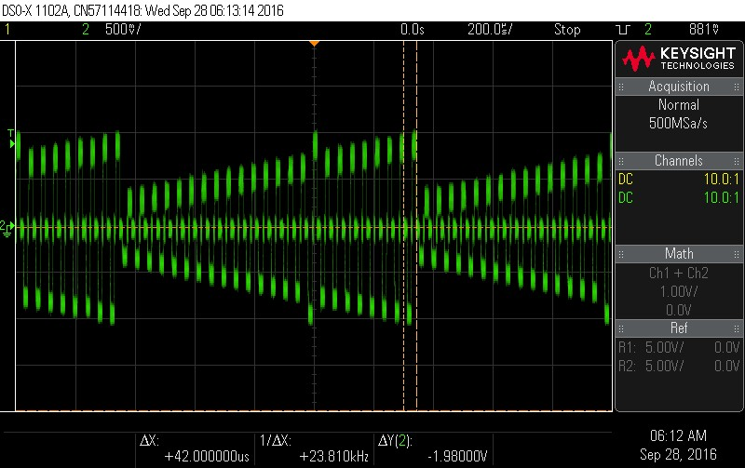 검증 [1] 기존 기록: 전체 자극률 20,000회/s(20 kHz) 이상 확인. | 통과
H | SW-FW-SYS-Test-ID-2 | 채널별 최대 자극률을 확인한다. | T | SW-FW-RID-2 | SYS-RID-SP-FW-2 | 외부기와 내부기를 연결한다. 내부기를 출력 측정용 지그에 연결하고 전극을 PBS 용액에 담근다. 오실로스코프를 지그에 연결한다. 또는 32채널 핀 헤더 내부기 테스트 지그를 사용한다. | 펄스폭: 13 us 채널을 구분할 수 있는 CIS 맵이 적용되어야 한다. 24채널과 32채널 조건을 구분한다. | 오실로스코프로 각 활성 채널의 펄스파형과 자극률을 측정한다. 24채널 조건의 채널별 반복률을 먼저 확인한다. 32채널 조건은 같은 시험에서 따로 확인한다. 전체 자극률은 시험 1의 측정값과 대조한다. | 조건 [1] 측정 채널: 1, 2, 3, 4, 5, 6, 7, 8 채널별 자극률: 1,000 Hz, 허용오차 ±5% 모든 측정 채널이 950~1,050 Hz이어야 한다. | 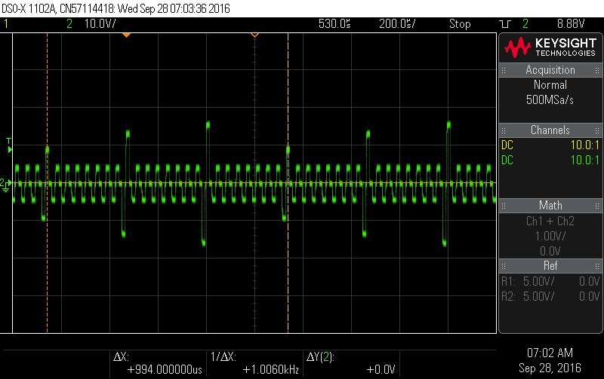 검증 [1] / 활성 채널 1~8 각 채널 반복률=1000 Hz, 각 오차율=0%. | 통과
 |  |  |  |  |  |  |  |  | 조건 [2] 측정 채널: 9, 10, 11, 12, 13, 14, 15, 16 채널별 자극률: 1,000 Hz, 허용오차 ±5% 모든 측정 채널이 950~1,050 Hz이어야 한다. | 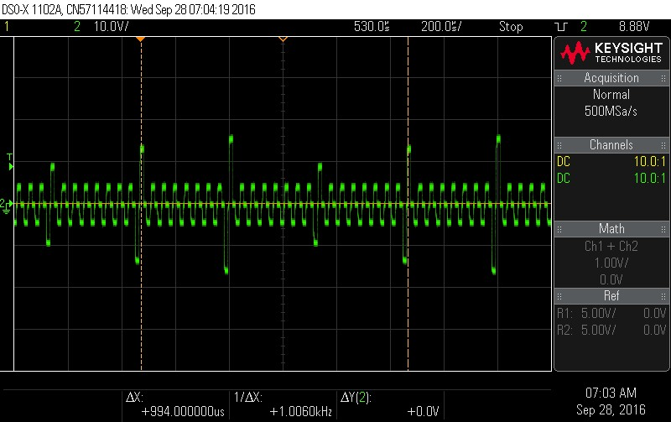 검증 [2] / 활성 채널 9~16 각 채널 반복률=1000 Hz, 각 오차율=0%.
 |  |  |  |  |  |  |  |  | 조건 [3] 측정 채널: 17, 18, 19, 20, 21, 22, 23, 24 채널별 자극률: 1,000 Hz, 허용오차 ±5% 모든 측정 채널이 950~1,050 Hz이어야 한다. 32채널 조건: 전극 1~32 모두 활성, 펄스폭 13 us. 채널별 자극률: 750 Hz, 허용오차 ±5%. 모든 채널이 712.5~787.5 Hz이어야 한다. 24×1,000과 32×750은 모두 전체 24,000회/s이다. | 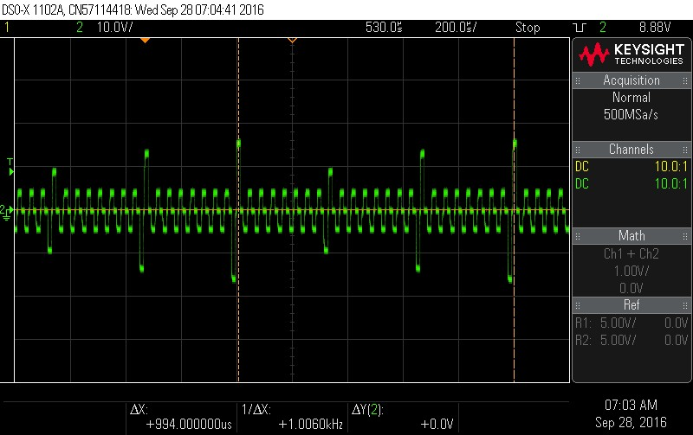 검증 [3] / 활성 채널 17~24 각 채널 반복률=1000 Hz, 각 오차율=0%.
 |  |  |  |  |  |  |  |  |  | 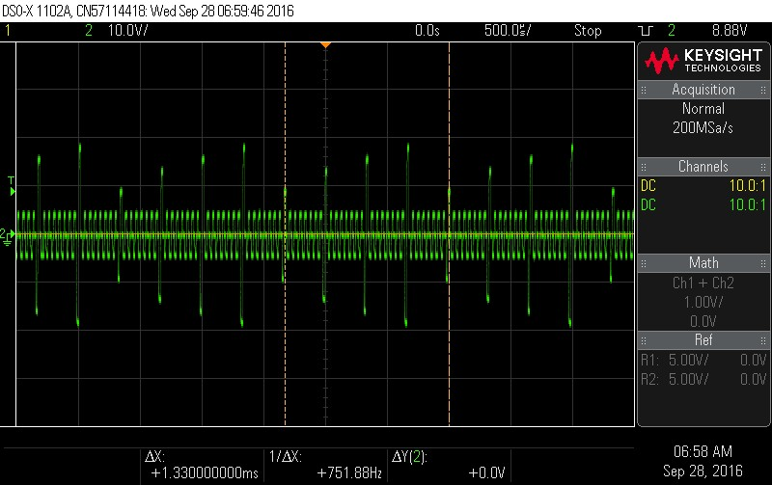
 | SW-FW-SYS-Test-ID-3 | 모노폴라 방식의 자극 출력을 확인한다. | T | SW-FW-RID-3 | SYS-RID-SP-FW-1 | 외부기와 내부기를 연결한다. 내부기를 출력 측정용 지그에 연결하고 전극을 PBS 용액에 담근다. 오실로스코프를 지그에 연결한다. 또는 32채널 핀 헤더 내부기 테스트 지그를 사용한다. | 모노폴라 자극 출력이 설정된 맵이 적용되어야 한다. | 오실로스코프로 자극 전극과 기준전극 사이의 펄스파형을 확인한다. | 조건 [1] 모노폴라 모드 2, 자극 전극 1, 기준전극 99 펄스폭 25 us, 전류 300 uA, 음극 선행 전극 1과 기준전극 사이에 자극 출력이 확인되어야 한다. | 검증 [1] / 모노폴라 맵 적용 선택한 활성 전극-기준전극 구성에서 내부기 자극 출력 확인. (사진필요) 모노폴라 맵의 활성 전극-기준전극 사이 자극 파형. 맵 식별, 전극/기준전극, 프로브 연결/극성. | 통과
 | SW-FW-SYS-Test-ID-4 | 맵에 설정한 방향으로 첫 펄스가 출력되는지 확인한다. | T | SW-FW-RID-4 | SYS-RID-SP-FW-4 | 외부기와 내부기를 연결한다. 내부기를 출력 측정용 지그에 연결하고 전극을 PBS 용액에 담근다. 오실로스코프를 지그에 연결한다. 또는 32채널 핀 헤더 내부기 테스트 지그를 사용한다. | 음극 선행과 양극 선행을 각각 확인할 맵이 준비되어야 한다. | 각 맵을 적용하고 오실로스코프로 첫 펄스의 방향을 확인한다. | 조건 [1] 선행 위상 설정(firstPulsePhase)=0 펄스폭 25 us, 전류 300 uA 첫 펄스가 음극 방향으로 출력되어야 한다. | 검증 [1] / 음극 선행 설정 첫 위상=음의 방향. 맵 설정과 일치. | 통과
 |  |  |  |  |  |  |  |  | 조건 [2] 선행 위상 설정(firstPulsePhase)=1 펄스폭 25 us, 전류 300 uA 첫 펄스가 양극 방향으로 출력되어야 한다. | 검증 [2] / 양극 선행 설정 첫 위상=양의 방향. 맵 설정과 일치. (사진필요) 음극/양극 선행 설정별 전극 출력의 첫 위상 파형. 맵, 전극/기준전극, 프로브 극성.
 | SW-FW-SYS-Test-ID-5 | 설정한 전류에 맞게 자극이 출력되는지 확인한다. | T | SW-FW-RID-5 | SYS-RID-SP-FW-5 | 외부기와 내부기를 연결한다. 내부기를 출력 측정용 지그에 연결하고 전극을 PBS 용액에 담근다. 오실로스코프를 지그에 연결한다. 또는 32채널 핀 헤더 내부기 테스트 지그를 사용한다. | 시험할 전류가 설정된 맵이 적용되어야 한다. 지그의 전류 측정 저항값이 확인되어야 한다. 음압에 따른 전류 범위 확인에는 같은 채널의 T/C 레벨, 펄스폭, 오디오 볼륨과 자극 볼륨을 고정한다. 묵음 처리는 해제한다. | 오실로스코프로 자극 펄스의 전압을 측정한다. 지그의 측정 저항값으로 전류를 환산하여 설정값과 비교한다. 같은 채널에 낮은 음압과 높은 음압을 입력하여 T/C 범위의 전류를 확인한다. 입력 음압/ADC 조건은 필수성능시험 기준서의 해당 전류 시험 조건을 사용한다. | 조건 [1] 설정 전류 500 uA, 펄스폭 25 us 허용오차 ±10% 측정 전류가 450~550 uA이어야 한다. 자극칩 규격의 최소/중간/최대 설정에서도 같은 오차 기준을 만족해야 한다. | 검증 [1] / 전류 설정 500 uA 출력 전류=500 uA. | 통과
 |  |  |  |  |  |  |  |  | 조건 [2] 설정 전류 1,000 uA, 펄스폭 25 us 허용오차 ±10% 측정 전류가 900~1,100 uA이어야 한다. | 검증 [2] / 전류 설정 1000 uA 출력 전류=1000 uA.
 |  |  |  |  |  |  |  |  | 조건 [3] 설정 전류 1,500 uA, 펄스폭 25 us 허용오차 ±10% 측정 전류가 1,350~1,650 uA이어야 한다. 음압을 바꾼 경우의 비교 기준: T=500 uA, C=1,500 uA인 동일 채널에서 낮은 입력의 T 출력은 450~550 uA, 높은 입력의 C 출력은 1,350~1,650 uA이어야 한다. 중간 입력의 계산 전류는 같은 맵의 T~C 사이이고, 실측값은 그 계산값의 ±10%이어야 한다. 시험 57의 필수성능시험 결과에서 같은 입력/맵 조건의 전류 기록을 연결한다. | 검증 [3] / 전류 설정 1500 uA 출력 전류=1500 uA. 각 설정의 오차율=0%. (사진필요) 500/1000/1500 uA별 지그에서 측정한 전압 파형. 부하저항 R, 전압 V, 환산전류 I=V/R 및 오차율. [E8300 보완] 500/1,000/1,500 uA의 기존 설정 전류 기록은 유지한다. 음압 입력에 따른 T/C 출력은 시험 57에 연결된 필수성능시험 보고서의 입력/맵/전류 기록으로 확인한다.
 | SW-FW-SYS-Test-ID-6 | 설정한 펄스폭으로 자극이 출력되는지 확인한다. | T | SW-FW-RID-6 | SYS-RID-SP-FW-3 | 외부기와 내부기를 연결한다. 내부기를 출력 측정용 지그에 연결하고 전극을 PBS 용액에 담근다. 오실로스코프를 지그에 연결한다. 또는 32채널 핀 헤더 내부기 테스트 지그를 사용한다. | 시험할 펄스폭이 설정된 맵이 적용되어야 한다. | 오실로스코프로 음극과 양극 펄스의 폭을 각각 측정한다. 최소 폭 13 us 다음의 14 us 설정을 확인하여 1 us 단위 변경 여부도 대조한다. 기존 25/100/255 us 조건은 유지한다. | 조건 [1] 설정 펄스폭 13 us, 허용오차 ±5% 음극과 양극 펄스의 폭이 각각 12.35~13.65 us이어야 한다. 1 us 증가 조건: 설정 펄스폭 14 us. 음극/양극 폭이 각각 13.30~14.70 us이어야 한다. 13→14 us 설정 차이는 1 us이며 255 us까지 같은 단위로 설정할 수 있어야 한다. | 검증 [1] / 위상 폭 설정 13 us 위상 폭=13 us. [E8300 보완] 기존 13 us 결과와 구분하여 14 us의 음극/양극 폭 측정값을 연결한다. 설정값의 1 us 차이만으로 실제 펄스폭을 판정하지 않는다. | 통과
 |  |  |  |  |  |  |  |  | 조건 [2] 설정 펄스폭 25 us, 허용오차 ±5% 음극과 양극 펄스의 폭이 각각 23.75~26.25 us이어야 한다. | 검증 [2] / 위상 폭 설정 25 us 위상 폭=25 us.
 |  |  |  |  |  |  |  |  | 조건 [3] 설정 펄스폭 100 us, 허용오차 ±5% 음극과 양극 펄스의 폭이 각각 95~105 us이어야 한다. | 검증 [3] / 위상 폭 설정 100 us 위상 폭=100 us.
 |  |  |  |  |  |  |  |  | 조건 [4] 설정 펄스폭 255 us, 허용오차 ±5% 음극과 양극 펄스의 폭이 각각 242.25~267.75 us이어야 한다. | 검증 [4] / 위상 폭 설정 255 us 위상 폭=255 us. 각 설정의 오차율=0%. (사진필요) 13/25/100/255 us별 전극 출력의 두 위상 파형, 각 위상 폭, 시간축/커서.
 | SW-FW-SYS-Test-ID-7 | 최대 전하량을 초과하면 오류가 표시되는지 확인한다. | I | SW-FW-RID-7 |  | 외부기를 내부기에 연결한다. | 최대 전하량을 초과하도록 설정한 시험 맵이 준비되어야 한다. | 시험 맵을 적용하고 오류 LED를 확인한다. | 조건 [1] T=100 uA, C=300 uA, 펄스폭 251 us, 32채널 전하량 75,300 pC가 한도 75,000 pC를 초과하므로 붉은색 오류 LED가 표시되어야 한다. | 검증 [1] / C=300 uA, 위상 폭 251 us의 전하량 초과 맵 전하량=75,300 pC, 한계=75,000 pC. 붉은색 오류 LED 표시 확인. | 통과
 |  |  |  |  |  |  |  |  | 조건 [2] 계산 보조 확인: T=100 uA, C=2500 uA, 펄스폭 25 us 출력 가능한 전류 범위이므로 계산 성공이 반환되어야 한다. | 검증 [2] / T/C=100/2500 uA, 폭 25 us 전하량=62,500 pC, 한계=75,000 pC 전하량 허용 확인.
 | SW-FW-SYS-Test-ID-8 | 오디오 볼륨에 따른 AGC 출력 소리의 변화를 확인한다. | D | SW-FW-RID-8 | SYS-RID-SP-FW-6 | 음원 재생 장치와 OD1 출력 수신기를 준비한다. 수신기는 차동 PDM 입력을 지원하거나 아날로그 변환 회로를 갖춰야 한다. 자극 출력 비교에는 정상 내부기와 내부기 출력 측정용 지그 또는 32채널 핀 헤더 내부기 테스트 지그를 사용한다. | 같은 음원, 입력 레벨, 맵과 자극 볼륨을 사용해야 한다. | 같은 음원을 재생한 채 오디오 볼륨을 1부터 10까지 차례로 바꾸고 조회값과 내부기 자극 출력의 변화를 확인한다. OD1 출력은 같은 음원의 크기 변화를 듣는 보조 확인에 사용한다. | 조건 [1] 오디오 볼륨 1 조회한 볼륨이 1이어야 한다. 볼륨 변경에 따른 출력 소리 크기의 차이가 들려야 한다. 볼륨 1~4 확인: 각 설정의 조회값이 설정한 단계와 같고, 같은 음압/맵에서 AGC 설정에 따른 자극 출력 변화가 확인되어야 한다. | 검증 [1] / 동일 음원, 오디오 볼륨 1 OD1 차동 PDM 호환 청취 수신기의 출력 크기 변화 확인. | 통과
 |  |  |  |  |  |  |  |  | 조건 [2] 오디오 볼륨 5 조회한 볼륨이 5이어야 한다. 볼륨 변경에 따른 출력 소리 크기의 차이가 들려야 한다. 볼륨 5~7 확인: 각 조회값이 설정한 단계와 같고, 같은 음압/맵에서 자극 출력 변화가 확인되어야 한다. | 검증 [2] / 동일 음원, 오디오 볼륨 5 OD1 차동 PDM 호환 청취 수신기의 출력 크기 변화 확인.
 |  |  |  |  |  |  |  |  | 조건 [3] 오디오 볼륨 10 조회한 볼륨이 10이어야 한다. 볼륨 변경에 따른 출력 소리 크기의 차이가 들려야 한다. 볼륨 8~10 확인: 각 조회값이 설정한 단계와 같고, 같은 음압/맵에서 자극 출력 변화가 확인되어야 한다. AGC 유닛의 볼륨 1/10 입력/이득 결과와 시험 25의 볼륨 제어 결과를 보조 근거로 대조한다. | 검증 [3] / 동일 음원, 오디오 볼륨 10 OD1 차동 PDM 호환 청취 수신기의 출력 크기 변화 확인. [E8300 보완] 기존 기록은 볼륨 1/5/10의 OD 청취 결과이다. 나머지 단계의 조회값과 내부기 자극 출력 확인 기록을 연결한다. OD 청취를 전극 출력 측정으로 바꾸지 않는다.
 | SW-FW-SYS-Test-ID-9 | FFT 방식으로 소리의 주파수를 분석하는지 확인한다. | A | SW-FW-RID-9 | SYS-RID-SP-FW-7 |  |  | 소스코드에서 FFT 처리 순서를 확인한다. 소프트웨어 유닛 검증 보고서의 HEAR FFT 입력/출력과 완료 이벤트 결과를 함께 대조한다. 같은 입력의 최대 주파수 성분이 CFX 대역 분석에 전달되는지 확인한다. | 조건 [1] 512개 샘플에 해닝 윈도우를 적용하여 실수 FFT를 수행하고, 256개 주파수 성분의 크기를 계산해야 한다. 완료 이벤트 후 CFX에서 대역을 분석해야 한다. FFT 입출력 비교 근거: 512개 영 입력 → FFT 512개/크기 256개 모두 0. 진폭 65,536의 1,000 Hz/2,000 Hz 정현파 → 최대 bin 32/64. 512개 모두 32,768인 입력 → DC 성분. +32,768/-32,768 교대 입력 → Nyquist 성분. 각 입력의 완료 이벤트=1. 수치 오차/블록 지수는 해당 유닛 검증 기준으로 비교한다. | 검증 [1] / FFT 구현 분석 기존 분석: update_FFT_inputData() 다음 CALL_FUNCTION_CHAIN(HEAR_FC_fft_vmag). microcode.hct 체인=Win_DFT_R_Forward(K=512) → vMag(K=256) → Event(1). CFX find_freq_rep_value()는 g_pass_bin_index가 정한 대역별 vMag 최댓값을 >>4하여 g_freq_rep_values_scaled에 기록. 대역값 합산이 아닌 최댓값 선택. 추가 근거: 소프트웨어 유닛 검증 보고서의 HEAR-ID-2 결과. 영 입력의 FFT/크기 배열=모두 0. 1,000 Hz: 최대 bin=32, 환산 크기=8,372,210. 2,000 Hz: 최대 bin=64, 환산 크기=8,372,226. DC/Nyquist 입력: 최대 bin=0, 환산 크기=8,372,222. 각 완료 이벤트=1. | 통과
 | SW-FW-SYS-Test-ID-10 | 입력 주파수에 해당하는 채널에서 자극이 나오는지 확인한다. | D | SW-FW-RID-10 | SYS-RID-SP-FW-8 | 외부기와 내부기를 연결한다. 내부기를 출력 측정용 지그에 연결하고 전극을 PBS 용액에 담근다. 오실로스코프를 지그에 연결한다. 또는 32채널 핀 헤더 내부기 테스트 지그를 사용한다. 순음 발생기를 준비한다. | 32개 분석 대역이 활성화된 맵이 적용되어야 한다. 주파수 밴드의 인덱스를 확인할 수 있게 16번 주파수 밴드는 최대 자극 레벨로 출력된다. 주파수 밴드는 CIS Interleaved 정렬된 자극 펄스가 출력된다. (주파수 밴드 출력 순서: 1, 17, 2, 18, 3, 19, 4, 20, 5, 21, 6, 22, 7, 23, 8, 24, 9, 25, 10, 26, 11, 27, 12, 28, 13, 29, 14, 30, 15, 31, 16, 32) | 각 분석 대역의 순음을 하나씩 입력하고, 해당 채널의 자극 출력을 오실로스코프로 확인한다. | 조건 [1] 분석 대역: 1, 2, 3, 4 각 대역에 해당하는 순음을 하나씩 입력한다. 입력한 대역에 배정된 전극에서 자극 출력이 확인되어야 한다. | 검증 [1] / 활성 32대역 맵의 대역 1~4 각 대역의 입력 순음에 대응하는 맵 배정 전극에서 자극 출력 확인. | 통과
 |  |  |  |  |  |  |  |  | 1~32개 분석 대역 설정을 지원해야 한다.
 |  |  |  |  |  |  |  |  | 조건 [2] 분석 대역: 5, 6, 7, 8 각 대역에 해당하는 순음을 하나씩 입력한다. 입력한 대역에 배정된 전극에서 자극 출력이 확인되어야 한다. | 검증 [2] / 활성 32대역 맵의 대역 5~8 각 대역의 입력 순음에 대응하는 맵 배정 전극에서 자극 출력 확인.
 |  |  |  |  |  |  |  |  | 조건 [3] 분석 대역: 9, 10, 11, 12 각 대역에 해당하는 순음을 하나씩 입력한다. 입력한 대역에 배정된 전극에서 자극 출력이 확인되어야 한다. | 검증 [3] / 활성 32대역 맵의 대역 9~12 각 대역의 입력 순음에 대응하는 맵 배정 전극에서 자극 출력 확인.
 |  |  |  |  |  |  |  |  | 조건 [4] 분석 대역: 13, 14, 15, 16 각 대역에 해당하는 순음을 하나씩 입력한다. 입력한 대역에 배정된 전극에서 자극 출력이 확인되어야 한다. | 검증 [4] / 활성 32대역 맵의 대역 13~16 각 대역의 입력 순음에 대응하는 맵 배정 전극에서 자극 출력 확인.
 |  |  |  |  |  |  |  |  | 조건 [5] 분석 대역: 17, 18, 19, 20 각 대역에 해당하는 순음을 하나씩 입력한다. 입력한 대역에 배정된 전극에서 자극 출력이 확인되어야 한다. | 검증 [5] / 활성 32대역 맵의 대역 17~20 각 대역의 입력 순음에 대응하는 맵 배정 전극에서 자극 출력 확인.
 |  |  |  |  |  |  |  |  | 조건 [6] 분석 대역: 21, 22, 23, 24 각 대역에 해당하는 순음을 하나씩 입력한다. 입력한 대역에 배정된 전극에서 자극 출력이 확인되어야 한다. | 검증 [6] / 활성 32대역 맵의 대역 21~24 각 대역의 입력 순음에 대응하는 맵 배정 전극에서 자극 출력 확인.
 |  |  |  |  |  |  |  |  | 조건 [7] 분석 대역: 25, 26, 27, 28 각 대역에 해당하는 순음을 하나씩 입력한다. 입력한 대역에 배정된 전극에서 자극 출력이 확인되어야 한다. | 검증 [7] / 활성 32대역 맵의 대역 25~28 각 대역의 입력 순음에 대응하는 맵 배정 전극에서 자극 출력 확인.
 |  |  |  |  |  |  |  |  | 조건 [8] 분석 대역: 29, 30, 31, 32 각 대역에 해당하는 순음을 하나씩 입력한다. 입력한 대역에 배정된 전극에서 자극 출력이 확인되어야 한다. | 검증 [8] / 활성 32대역 맵의 대역 29~32 각 대역의 입력 순음에 대응하는 맵 배정 전극에서 자극 출력 확인.
 |  |  |  |  |  |  |  |  | 조건 [9] 계산 보조 확인: CIS 1/11밴드, 채널당 2프레임, 블록당 12채널 설정한 분석 대역에 대응하는 채널의 출력이 확인되어야 한다. | 검증 [9] / CIS 1/11밴드 경계 설정한 분석 대역의 입력에 대응하는 출력 확인. 최신 유닛 CFX-033의 해당 패킷 조건도 통과. (사진필요) 대역별 맵 주파수 범위, 입력 순음 Hz, 배정 전극과 전극의 자극 파형. 보조 자료: CIS 1/11밴드의 CFX-033 패킷 비교.
 | SW-FW-SYS-Test-ID-11 | CIS와 NofM의 채널 선택 및 자극 순서를 확인한다. | T | SW-FW-RID-11 | SYS-RID-SP-FW-9 | 외부기와 내부기를 연결한다. 내부기를 출력 측정용 지그에 연결하고 전극을 PBS 용액에 담근다. 오실로스코프를 지그에 연결한다. 또는 32채널 핀 헤더 내부기 테스트 지그를 사용한다. | CIS 시험 맵과 기본 맵 3번(NofM)이 준비되어야 한다. NofM은 32개 대역 중 16개를 선택하도록 설정되어야 한다. CIS 순서 확인과 인접 전극 연속 자극 회피를 구분한다. 기본 CIS 맵은 1~32 순서이므로 비인접 순서 확인에는 별도로 설정한 CIS 순서가 필요하다. | 1. CIS 맵을 적용하고 자극 순서를 확인한다. 2. 맵 3번에서 16개보다 많은 대역의 소리를 입력한다. 3. 선택된 16채널의 자극 유무와 순서를 오실로스코프로 확인한다. | 조건 [1] CIS, 대역과 전극을 1:1로 설정 자극 순서가 맵 설정과 같아야 한다. 예상 순서=[1,2,3,4,5,6,7,8,9,10,11,12,13,14,15,16,17,18,19,20,21,22,23,24,25,26,27,28,29,30,31,32] 상위의 비인접 순서 확인: 같은 전극 배치에서 맵에 정의한 CIS 순서를 출력해야 하며 연속한 전극 번호의 차이가 1이면 안 된다. 한 주기의 마지막과 다음 주기의 첫 전극도 확인한다. 기본 1~32 순서와 일치한다는 결과는 순서 전달의 근거이고 비인접 조건의 근거는 아니다. | 검증 [1] / CIS 맵 자극 순서=[1,2,3,4,5,6,7,8,9,10,11,12,13,14,15,16,17,18,19,20,21,22,23,24,25,26,27,28,29,30,31,32]. [E8300 보완] 기존 결과는 1~32의 CIS 순서 전달이다. 비인접 순서가 설정된 맵과 그 출력 순서 기록은 별도로 연결해야 한다. 기본 맵/코드는 이번에 바꾸지 않았다. | 통과
 |  |  |  |  |  |  |  |  | 조건 [2] 맵 3번, N=16/M=32의 선택 계산 보조 확인 대역 인덱스 0~31의 자극 크기 코드=[0,1,2,3,4,5,6,7,8,9,10,11,12,13,14,15,16,17,18,19,20,21,22,23,24,25,26,27,28,29,30,31] 전극 번호=대역 인덱스+1 선택 대역=[16,17,18,19,20,21,22,23,24,25,26,27,28,29,30,31] 출력 채널=[17,18,19,20,21,22,23,24,25,26,27,28,29,30,31,32] 무자극 채널=[1,2,3,4,5,6,7,8,9,10,11,12,13,14,15,16] | 검증 [2] / N-of-M 선택 선택 대역 인덱스=[16,17,18,19,20,21,22,23,24,25,26,27,28,29,30,31]. 선택 자극 채널=[17,18,19,20,21,22,23,24,25,26,27,28,29,30,31,32]. 미선택 채널=[1,2,3,4,5,6,7,8,9,10,11,12,13,14,15,16]은 자극하지 않음.
 |  |  |  |  |  |  |  |  | 조건 [3] 맵 3번, 출력 순서 보조 확인 선택 채널=[17,18,19,20,21,22,23,24,25,26,27,28,29,30,31,32], 직전 마지막 대역 인덱스=31 전체 순서=[17,25,18,26,19,27,20,28,21,29,22,30,23,31,24,32] 첫 1 ms: [17,25,18,26,19,27,20,28] 다음 1 ms: [21,29,22,30,23,31,24,32] 16채널이 위 순서로 2 ms 동안 출력되어야 한다. | 검증 [3] / N-of-M 출력 순서 자극 채널 순서=[17,25,18,26,19,27,20,28,21,29,22,30,23,31,24,32]. 첫 블록 8채널=[17,25,18,26,19,27,20,28], 둘째 블록 8채널=[21,29,22,30,23,31,24,32].
 |  |  |  |  |  |  |  |  | 조건 [4] 계산 보조 확인: CIS 1/11밴드, 채널당 2프레임, 블록당 12채널 설정한 순서대로 자극 데이터가 유지되어야 한다. 필요한 자극 데이터가 NOP(무자극)로 바뀌거나 누락되지 않아야 한다. | 검증 [4] / CIS 1/11밴드 경계 설정 채널 순서와 필요한 자극 패킷 유지 확인. NOP 덮어쓰기/미기록 없이 출력. (사진필요) CIS/N-of-M 맵, 음원과 PBS 용액에 담근 전극별 선택/미선택, 출력 순서 파형. 보조 자료: RAM 벡터/PCM 패킷.
 | SW-FW-SYS-Test-ID-12 | 오디오 처리 주기가 1 ms인지 확인한다. | T | SW-FW-RID-12 | SYS-RID-SP-FW-10 | 오디오 처리 시작 시 GPIO 출력 High, 오디오 처리 종료 시 GPIO 출력 Low로 설정하도록 GPIO 출력핀을 준비한다. | 정상 오디오 처리 중에 시험해야 한다. | 오실로스코프로 GPIO 출력 신호를 확인한다. 오디오 처리 시작 t[0]에서 다음 오디오 처리 시작 t[1]의 간격이 1ms 인지 확인한다. 오디오 처리 시작 t[0]에서 GPIO 출력 High에서 Low까지의 시간이 1ms 이하인지 확인한다. | 조건 [1] 오디오 처리 시작 t[0]에서 다음 오디오 처리 시작 t[1]의 간격이 1ms 인지 확인한다. 허용오차 ±5% 이내이어야 한다. 허용 범위: 0.95~1.05 ms | 검증 [1] / 정상 LIVE 처리 주기 처리 주기=1.00 ms, 허용 범위 0.95~1.05 ms 충족. | 통과
 |  |  |  |  |  |  |  |  | 조건 [2] 오디오 처리 시작 t[0]에서 GPIO 출력 High에서 Low까지의 시간이 1ms 이하인지 확인한다. | 검증 [2] / 1ms 이내에 오디오 처리가 완료되는 것을 확인.
 | SW-FW-SYS-Test-ID-13 | 맵 선택에 따라 자극 출력이 바뀌는지 확인한다. | D | SW-FW-RID-13 | SYS-RID-SP-FW-11 | 외부기와 내부기를 연결한다. 내부기를 출력 측정용 지그에 연결하고 전극을 PBS 용액에 담근다. 오실로스코프를 지그에 연결한다. 또는 32채널 핀 헤더 내부기 테스트 지그를 사용한다. 리모콘을 연결한다. | 출력을 구분할 수 있는 맵 4개가 저장되어야 한다. | 리모콘으로 맵 1, 2, 3, 4를 선택하며 오실로스코프로 자극 출력을 확인한다. | 조건 [1] 맵 1 선택 선택 맵 번호가 1이고, 해당 맵의 자극 출력이 확인되어야 한다. | 검증 [1] / 맵 1 선택 해당 맵의 채널수/폭/패턴으로 자극 출력 변화 확인. | 통과
 |  |  |  |  |  |  |  |  | 조건 [2] 맵 2 선택 선택 맵 번호가 2이고, 해당 맵의 자극 출력이 확인되어야 한다. | 검증 [2] / 맵 2 선택 해당 맵의 채널수/폭/패턴으로 자극 출력 변화 확인.
 |  |  |  |  |  |  |  |  | 조건 [3] 맵 3 선택 선택 맵 번호가 3이고, 해당 맵의 자극 출력이 확인되어야 한다. | 검증 [3] / 맵 3 선택 해당 맵의 채널수/폭/패턴으로 자극 출력 변화 확인.
 |  |  |  |  |  |  |  |  | 조건 [4] 맵 4 선택 선택 맵 번호가 4이고, 해당 맵의 자극 출력이 확인되어야 한다. | 검증 [4] / 맵 4 선택 해당 맵의 채널수/폭/패턴으로 자극 출력 변화 확인. (사진필요) 맵 1~4별 채널수, 폭, 패턴의 전극의 자극 파형과 리모콘 선택 맵 화면.
 | SW-FW-SYS-Test-ID-14 | 자극 볼륨 4단계의 출력 크기 변화를 확인한다. | D | SW-FW-RID-14 | SYS-RID-SP-FW-12 | 외부기와 내부기를 연결한다. 내부기를 출력 측정용 지그에 연결하고 전극을 PBS 용액에 담근다. 오실로스코프를 지그에 연결한다. 또는 32채널 핀 헤더 내부기 테스트 지그를 사용한다. 리모콘을 연결한다. | 같은 맵과 입력 음원을 사용해야 한다. 다음의 주파수 합성 음원 사용 (단위 Hz) : 125, 156, 188, 219, 250, 281, 344, 406, 469, 531, 625, 719, 813, 906, 1031, 1188, 1344, 1500, 1688, 1906, 2125, 2406, 2688, 3031, 3406, 3813, 4281, 4781, 5344, 5969, 6688, 7469 | 자극 볼륨을 1~4단계로 바꾸며 오실로스코프로 출력 크기를 확인한다. | 조건 [1] 자극 볼륨 1 볼륨 단계에 따라 출력 크기가 달라져야 한다. | 검증 [1] / 자극 볼륨 1 해당 단계의 출력 크기 확인. 4단계 크기 변화 구별. 가장 크게 출력되는 채널의 자극 레벨이 자극 볼륨 1에서 가장 작음을 확인 | 통과
 |  |  |  |  |  |  |  |  | 조건 [2] 자극 볼륨 2 볼륨 단계에 따라 출력 크기가 달라져야 한다. | 검증 [2] / 자극 볼륨 2 해당 단계의 출력 크기 확인. 4단계 크기 변화 구별. 가장 크게 출력되는 채널의 자극 레벨이 자극 볼륨 2에서 두 번째로 작음을 확인
 |  |  |  |  |  |  |  |  | 조건 [3] 자극 볼륨 3 볼륨 단계에 따라 출력 크기가 달라져야 한다. | 검증 [3] / 자극 볼륨 3 해당 단계의 출력 크기 확인. 4단계 크기 변화 구별. 가장 크게 출력되는 채널의 자극 레벨이 자극 볼륨 3에서 두 번째로 큰 것을 확인
 |  |  |  |  |  |  |  |  | 조건 [4] 자극 볼륨 4 볼륨 단계에 따라 출력 크기가 달라져야 한다. | 검증 [4] / 자극 볼륨 4 해당 단계의 출력 크기 확인. 4단계 크기 변화 구별. 가장 크게 출력되는 채널의 자극 레벨이 자극 볼륨 4에서 가장 큰 것을 확인
 | SW-FW-SYS-Test-ID-15 | 두 마이크와 I2S 오디오 입력을 처리할 수 있는지 확인한다. | D | SW-FW-RID-15 |  | 마이크 2개와 QCC의 I2S 오디오 입력을 준비한다. |  | 각 마이크와 I2S에 차례로 소리를 입력한다. 입력 버퍼의 변화와 I2S에 따른 자극 출력을 확인한다. | 조건 [1] 마이크1에만 소리 입력 마이크1 입력 버퍼에 변화가 확인되어야 한다. | 검증 [1] / 마이크1 음원 입력 입력 버퍼 변화가 음원과 대응. | 통과
 |  |  |  |  |  |  |  |  | 조건 [2] 마이크2에만 같은 소리 입력 마이크2 입력 버퍼에 변화가 확인되어야 한다. 마이크1과 마이크2를 각각 처리할 수 있어야 한다. | 검증 [2] / 마이크2 음원 입력 별도 입력 버퍼 변화와 두 마이크 입력 처리 확인.
 |  |  |  |  |  |  |  |  | 조건 [3] 외부 음원이 없는 상태에서 QCC I2S를 OFF→ON→OFF로 변경한다. I2S 입력 버퍼의 변화와 ON 구간의 자극 출력 변화가 확인되어야 한다. | 검증 [3] / I2S 디지털 샘플 입력 E8300 입력 버퍼 변화와 자극 출력 확인. OFF/ON 구간에서 I2S 입력의 기여 구분.
 |  |  |  |  |  |  |  |  | 조건 [4] 복사 완료 플래그 보조 확인 I2S 복사 직후 copy_done=1(완료), 해제 후 copy_done=0이어야 한다. | 검증 [4] / I2S 복사 완료 상태 최신 CFX-015 결과: 복사 직후 copy_done=1, 완료 플래그 해제 후=0. (사진필요) I2S OFF/ON/OFF에 대응하는 전극의 자극 파형. 보조 자료: 마이크1/2, I2S 입력 버퍼, 입력 음원/경로, CFX-015 copy_done 결과. (오실로스코프 채널1 : 자극 출력 파형, 채널 Math : OD 신호 출력 파형) I2S OFF/ON/OFF에 대응하여 오디오 신호의 합산 여부 확인됨
 | SW-FW-SYS-Test-ID-16 | 100 Hz와 8000 Hz 입력 소리를 처리할 수 있는지 확인한다. | D | SW-FW-RID-16 |  | 순음 발생기를 준비한다. 음원 재생 장치와 OD1 출력 수신기를 준비한다. 수신기는 차동 PDM 입력을 지원하거나 아날로그 변환 회로를 갖춰야 한다. |  | 100 Hz와 8000 Hz 순음을 각각 입력하고 OD1 수신기에서 출력 소리를 듣는다. | 조건 [1] 100 Hz 순음 입력 OD1 수신기에서 입력에 따른 소리가 들려야 한다. | 검증 [1] / 100 Hz 음향 입력 OD1 차동 PDM 호환 청취 수신기에서 대응 오디오 청취 확인. | 통과
 |  |  |  |  |  |  |  |  | 조건 [2] 8000 Hz 순음 입력 OD1 수신기에서 입력에 따른 소리가 들려야 한다. | 검증 [2] / 8000 Hz 음향 입력 OD1 차동 PDM 호환 청취 수신기에서 대응 오디오 청취 확인.
 | SW-FW-SYS-Test-ID-17 | 자극 데이터가 FPGA에 전달되고 정상 상태가 표시되는지 확인한다. | D | SW-FW-RID-17 |  | 외부기와 내부기를 연결한다. 내부기를 출력 측정용 지그에 연결하고 전극을 PBS 용액에 담근다. 오실로스코프를 지그에 연결한다. 또는 32채널 핀 헤더 내부기 테스트 지그를 사용한다. | FPGA와 내부기의 초기화가 완료되어야 한다. LED 표시를 허용하고 오류, 매핑 및 업데이트가 없는 상태여야 한다. | 소리를 입력하고 FPGA의 정상 응답, 내부기 자극 출력 및 LED를 확인한다. | 조건 [1] 내부기 연결 후 소리 입력 FPGA의 정상 응답과 내부기의 자극 출력이 확인되어야 한다. | 검증 [1] / 정상 LIVE 자극 FPGA/PCM 통신과 자극 데이터 전달 정상 확인. | 통과
 |  |  |  |  |  |  |  |  | 조건 [2] 정상 APP, 내부기 연결, LED 표시 허용 백색 LED가 계속 켜져 있어야 한다. | 검증 [2] / 정상 내부기 연결 흰색 LED 지속 점등 확인. (사진필요) FPGA/PCM 전달에 따른 전극의 자극 파형 및 정상 연결의 흰색 LED 사진.
 | SW-FW-SYS-Test-ID-18 | 자극 기능 시험 결과를 종합 확인한다. | A | SW-FW-RID-18 |  |  | 시스템 시험 ID 1~7이 완료되어야 한다. | 시스템 시험 ID 1~7의 측정 결과와 판정을 확인한다. 확인할 기능: 최대 자극률을 확인한다, 채널별 최대 자극률을 확인한다, 모노폴라 방식의 자극 출력을 확인한다, 맵에 설정한 방향으로 첫 펄스가 출력되는지 확인한다, 설정한 전류에 맞게 자극이 출력되는지 확인한다, 설정한 펄스폭으로 자극이 출력되는지 확인한다, 최대 전하량을 초과하면 오류가 표시되는지 확인한다. | 조건 [1] SW-FW-SYS-Test-ID-1 요구사항 내용: SW-FW-RID-1: 전채널 동시에 자극률은 20kHz이상이어야 한다.(32채널 사용) 해당 시험 결과가 통과이어야 한다. | 검증 [1] / SW-FW-SYS-Test-ID-1 결과 대조 요구사항 내용: SW-FW-RID-1: 전채널 동시에 자극률은 20kHz이상이어야 한다.(32채널 사용) 해당 시험 통과 확인. | 통과
 |  |  |  |  |  |  |  |  | 조건 [2] SW-FW-SYS-Test-ID-2 요구사항 내용: SW-FW-RID-2: 채널별 최대 자극률은 1000Hz 이상이어야 한다.(24채널 사용) 해당 시험 결과가 통과이어야 한다. | 검증 [2] / SW-FW-SYS-Test-ID-2 결과 대조 요구사항 내용: SW-FW-RID-2: 채널별 최대 자극률은 1000Hz 이상이어야 한다.(24채널 사용) 해당 시험 통과 확인.
 |  |  |  |  |  |  |  |  | 조건 [3] SW-FW-SYS-Test-ID-3 요구사항 내용: SW-FW-RID-3: 모노폴라 자극 모드 출력이 가능해야한다. 해당 시험 결과가 통과이어야 한다. | 검증 [3] / SW-FW-SYS-Test-ID-3 결과 대조 요구사항 내용: SW-FW-RID-3: 모노폴라 자극 모드 출력이 가능해야한다. 해당 시험 통과 확인.
 |  |  |  |  |  |  |  |  | 조건 [4] SW-FW-SYS-Test-ID-4 요구사항 내용: SW-FW-RID-4: negative/positive phase 선택이 가능해야 한다. 해당 시험 결과가 통과이어야 한다. | 검증 [4] / SW-FW-SYS-Test-ID-4 결과 대조 요구사항 내용: SW-FW-RID-4: negative/positive phase 선택이 가능해야 한다. 해당 시험 통과 확인.
 |  |  |  |  |  |  |  |  | 조건 [5] SW-FW-SYS-Test-ID-5 요구사항 내용: SW-FW-RID-5: 내부 자극칩 출력 범위 내에서 조정이 가능해야 한다. 해당 시험 결과가 통과이어야 한다. | 검증 [5] / SW-FW-SYS-Test-ID-5 결과 대조 요구사항 내용: SW-FW-RID-5: 내부 자극칩 출력 범위 내에서 조정이 가능해야 한다. 해당 시험 통과 확인.
 |  |  |  |  |  |  |  |  | 조건 [6] SW-FW-SYS-Test-ID-6 요구사항 내용: SW-FW-RID-6: 자극 펄스 폭은 13~255usec 범위에서 1usec 단위로 조정이 가능해야한다. 해당 시험 결과가 통과이어야 한다. | 검증 [6] / SW-FW-SYS-Test-ID-6 결과 대조 요구사항 내용: SW-FW-RID-6: 자극 펄스 폭은 13~255usec 범위에서 1usec 단위로 조정이 가능해야한다. 해당 시험 통과 확인.
 |  |  |  |  |  |  |  |  | 조건 [7] SW-FW-SYS-Test-ID-7 요구사항 내용: SW-FW-RID-7: 인공와우 내부기 시스템의 전극에서 출력되는 최대 전하량이 안전치를 초과하지 않도록 펄스폭에 따라 최종 자극 크기의 제한이 필요하다. 해당 시험 결과가 통과이어야 한다. | 검증 [7] / SW-FW-SYS-Test-ID-7 결과 대조 요구사항 내용: SW-FW-RID-7: 인공와우 내부기 시스템의 전극에서 출력되는 최대 전하량이 안전치를 초과하지 않도록 펄스폭에 따라 최종 자극 크기의 제한이 필요하다. 해당 시험 통과 확인.
 | SW-FW-SYS-Test-ID-19 | 터치 입력과 그에 따른 전원 동작을 확인한다. | D | SW-FW-RID-19 |  |  | 부팅과 터치 센서 준비가 완료되어야 한다. | 터치 센서를 누르고 손을 떼며 입력 상태를 확인한다. 길게 누를 때 절전 진입과 복귀 동작을 확인한다. | 조건 [1] 센서를 빠르게 눌렀다 뗐다를 반복한다. | 검증 [1] 빠르게 센서 누르기 및 해제 시 반응이 없음을 확인하였다. | 통과
 |  |  |  |  |  |  |  |  | 조건 [2] 내부기/매핑 미연결인 상태에서 약 3초 동안 길게 누르기. 전원 꺼짐 표시 후 절전 모드로 전환되어야 한다. | 검증 [2] 내부기/매핑 미연결인 상태에서 약 3초동안 길게 누르자 절전 모드로 진입하는 것을 확인함
 |  |  |  |  |  |  |  |  | 조건 [3] 절전 상태에서 손을 뗀 뒤 다시 약 3초 동안 길게 누르기. 다시 기동하여 정상 모드로 복귀해야 한다. | 검증 [3] 절전 상태에서 약 3초동안 길게 누르자 재기동/정상 모드 복귀 확인.
 | SW-FW-SYS-Test-ID-20 | 전원 켜짐과 내부기 연결 상태의 LED 표시를 확인한다. | I | SW-FW-RID-20 |  |  | LED 표시가 허용되고 오류, 매핑 및 업데이트가 없는 상태여야 한다. | 전원을 켠 뒤 대기 상태의 LED를 확인한다. 내부기를 연결하고 LED를 확인한다. | 조건 [1] 정상 APP, 배터리 잔량 80% 이상, 내부기 미연결 하늘색 LED가 4회 깜박인 뒤 녹색 LED가 계속 켜져 있어야 한다. | 검증 [1] / 전원 켜짐 및 미연결 대기 전원 켜짐 표시 후 대기 표시 순서 확인. 기존 코드상 APP 예측=SKYBLUE 4회 점멸 후 GREEN 지속 점등. | 통과
 |  |  |  |  |  |  |  |  | 조건 [2] 내부기 연결 백색 LED가 계속 켜져 있어야 한다. | 검증 [2] / 정상 내부기 연결 정상 동작 LED 표시 확인. 기존 코드상 APP 상태=IN_USE, WHITE 지속 점등. 입력은 E8300에 전달한 배터리 잔량/충전/연결 상태 데이터이며, 코드상 색/패턴은 실측값과 구분.
 | SW-FW-SYS-Test-ID-21 | 충전 여부에 따른 배터리 LED 표시를 확인한다. | I | SW-FW-RID-21 |  | 충전기와 외부기를 준비한다. 크래들 뚜껑을 열어 LED를 확인할 수 있게 한다. | LED 표시가 허용되어야 한다. 내부기/매핑 미연결이며 오류, 업데이트 및 페어링 표시가 없는 상태여야 한다. | 충전기를 연결하거나 분리한 상태에서 배터리 잔량과 LED 색상/점멸을 확인한다. | 조건 [1] 충전기 분리, 배터리 잔량 80% 녹색 LED가 계속 켜져 있어야 한다. | 검증 [1] / 충전 해제, 크래들 열림, 잔량 80% 녹색 지속 점등 확인. | 통과
 |  |  |  |  |  |  |  |  | 조건 [2] 충전기 분리, 배터리 잔량 79% 노란색 LED가 계속 켜져 있어야 한다. | 검증 [2] / 충전 해제, 크래들 열림, 잔량 79% 노란색 지속 점등 확인.
 |  |  |  |  |  |  |  |  | 조건 [3] 충전기 분리, 배터리 잔량 10% 노란색 LED가 계속 켜져 있어야 한다. | 검증 [3] / 충전 해제, 크래들 열림, 잔량 10% 노란색 지속 점등 확인.
 |  |  |  |  |  |  |  |  | 조건 [4] 충전기 분리, 배터리 잔량 9% 노란색 LED가 깜박여야 한다. | 검증 [4] / 충전 해제, 크래들 열림, 잔량 9% 노란색 점멸 확인.
 |  |  |  |  |  |  |  |  | 조건 [5] 충전기 연결, 배터리 잔량 80% 녹색 LED가 계속 켜져 있어야 한다. | 검증 [5] / 충전 연결, 크래들 열림, 잔량 80% 녹색 지속 점등 확인.
 |  |  |  |  |  |  |  |  | 조건 [6] 충전기 연결, 배터리 잔량 79% 노란색 LED가 계속 켜져 있어야 한다. | 검증 [6] / 충전 연결, 크래들 열림, 잔량 79% 노란색 지속 점등 확인.
 |  |  |  |  |  |  |  |  | 조건 [7] 충전기 연결, 배터리 잔량 10% 노란색 LED가 계속 켜져 있어야 한다. | 검증 [7] / 충전 연결, 크래들 열림, 잔량 10% 노란색 지속 점등 확인.
 |  |  |  |  |  |  |  |  | 조건 [8] 충전기 연결, 배터리 잔량 9% 노란색 LED가 깜박여야 한다. | 검증 [8] / 충전 연결, 크래들 열림, 잔량 9% 노란색 점멸 확인.
 | SW-FW-SYS-Test-ID-22 | 배터리 잔량에 따른 LED 표시를 확인한다. | I | SW-FW-RID-22 |  | 충전기와 외부기를 준비한다. 크래들 뚜껑을 열어 LED를 확인할 수 있게 한다. | LED 표시가 허용되어야 한다. 내부기/매핑 미연결이며 오류, 업데이트 및 페어링 표시가 없는 상태여야 한다. | 충전기를 연결하거나 분리한 상태에서 배터리 잔량과 LED 색상/점멸을 확인한다. | 조건 [1] 충전기 분리, 배터리 잔량 80% 녹색 LED가 계속 켜져 있어야 한다. | 검증 [1] / 충전 해제, 크래들 열림, 잔량 80% 녹색 지속 점등 확인. | 통과
 |  |  |  |  |  |  |  |  | 조건 [2] 충전기 분리, 배터리 잔량 79% 노란색 LED가 계속 켜져 있어야 한다. | 검증 [2] / 충전 해제, 크래들 열림, 잔량 79% 노란색 지속 점등 확인.
 |  |  |  |  |  |  |  |  | 조건 [3] 충전기 분리, 배터리 잔량 10% 노란색 LED가 계속 켜져 있어야 한다. | 검증 [3] / 충전 해제, 크래들 열림, 잔량 10% 노란색 지속 점등 확인.
 |  |  |  |  |  |  |  |  | 조건 [4] 충전기 분리, 배터리 잔량 9% 노란색 LED가 깜박여야 한다. | 검증 [4] / 충전 해제, 크래들 열림, 잔량 9% 노란색 점멸 확인.
 |  |  |  |  |  |  |  |  | 조건 [5] 충전기 연결, 배터리 잔량 80% 녹색 LED가 계속 켜져 있어야 한다. | 검증 [5] / 충전 연결, 크래들 열림, 잔량 80% 녹색 지속 점등 확인.
 |  |  |  |  |  |  |  |  | 조건 [6] 충전기 연결, 배터리 잔량 79% 노란색 LED가 계속 켜져 있어야 한다. | 검증 [6] / 충전 연결, 크래들 열림, 잔량 79% 노란색 지속 점등 확인.
 |  |  |  |  |  |  |  |  | 조건 [7] 충전기 연결, 배터리 잔량 10% 노란색 LED가 계속 켜져 있어야 한다. | 검증 [7] / 충전 연결, 크래들 열림, 잔량 10% 노란색 지속 점등 확인.
 |  |  |  |  |  |  |  |  | 조건 [8] 충전기 연결, 배터리 잔량 9% 노란색 LED가 깜박여야 한다. | 검증 [8] / 충전 연결, 크래들 열림, 잔량 9% 노란색 점멸 확인.
 | SW-FW-SYS-Test-ID-23 | 배터리가 부족하면 알림용 자극이 출력되는지 확인한다. | D | SW-FW-RID-23 |  | 외부기와 내부기를 연결한다. 내부기를 출력 측정용 지그에 연결하고 전극을 PBS 용액에 담근다. 오실로스코프를 지그에 연결한다. 또는 32채널 핀 헤더 내부기 테스트 지그를 사용한다. 외부기를 전원공급기에 연결한다. | 내부기가 연결되고 배터리 부족 자극 알림이 켜져 있어야 한다. | 전원을 3.7 V에서 3.3 V로 낮춘다. 배터리 잔량과 알림용 자극 파형을 확인한다. | 조건 [1] 자극 알림 사용, 전원 3.7 V→3.3 V 배터리 부족 상태에서 알림용 자극이 출력되어야 한다. | 검증 [1] / 배터리 부족, 자극 알림 ON 내부기 출력에서 알림용 자극 신호 확인. | 통과
 |  |  |  |  |  |  |  |  | 조건 [2] 잔량 경계 확인: 내부기 연결, 알림 허용 배터리 잔량 20%에서는 부족 알림을 요청하지 않아야 한다. 19%에서는 알림 발생 조건이 되면 알림용 자극이 출력되어야 한다. | 검증 [2] / 잔량 20%와 19% 경계 기존 코드상 알림 진입 조건=<20%. 알림 발생 조건에서 실제 자극 파형 확인. 입력은 E8300에 전달한 배터리 잔량/충전/연결 상태 데이터. (사진필요) 3.7→3.3 V 공급, 알림 ON의 전극의 알림용 자극 파형. 실제 전압, QCC 잔량, 알림 전극, 관찰시간.
 | SW-FW-SYS-Test-ID-24 | 리모콘의 맵 변경에 따라 자극 출력이 바뀌는지 확인한다. | D | SW-FW-RID-24 |  | 외부기와 내부기를 연결한다. 내부기를 출력 측정용 지그에 연결하고 전극을 PBS 용액에 담근다. 오실로스코프를 지그에 연결한다. 또는 32채널 핀 헤더 내부기 테스트 지그를 사용한다. 리모콘을 연결한다. | 서로 다른 출력의 맵 4개를 사용할 수 있어야 한다. | 리모콘에서 맵을 변경하고 오실로스코프로 자극 출력을 확인한다. | 조건 [1] 사용 가능 맵=[1,1,1,1], 현재 맵 1 맵 증가 명령 [0x44,1] 입력 선택 맵=2, 응답=[0x44,2] 선택한 맵에 맞게 자극 출력이 바뀌어야 한다. SW-FW-SYS-Test-ID-13의 조건 [2]를 통과하면 된다. | 검증 [1] / 맵 2 선택 논리 응답=[0x44,2], 2번 맵의 구별 가능한 자극 출력 확인. | 통과
 |  |  |  |  |  |  |  |  | 조건 [2] 사용 가능 맵=[1,1,1,1], 현재 맵 2 맵 증가 명령 [0x44,1] 입력 선택 맵=3, 응답=[0x44,3] 선택한 맵에 맞게 자극 출력이 바뀌어야 한다. SW-FW-SYS-Test-ID-13의 조건 [3]을 통과하면 된다. | 검증 [2] / 맵 3 선택 논리 응답=[0x44,3], 3번 맵의 구별 가능한 자극 출력 확인.
 |  |  |  |  |  |  |  |  | 조건 [3] 사용 가능 맵=[1,1,1,1], 현재 맵 3 맵 증가 명령 [0x44,1] 입력 선택 맵=4, 응답=[0x44,4] 선택한 맵에 맞게 자극 출력이 바뀌어야 한다. SW-FW-SYS-Test-ID-13의 조건 [4]를 통과하면 된다. | 검증 [3] / 맵 4 선택 논리 응답=[0x44,4], 4번 맵의 구별 가능한 자극 출력 확인.
 |  |  |  |  |  |  |  |  | 조건 [4] 사용 가능 맵=[1,1,1,1], 현재 맵 4 맵 증가 명령 [0x44,1] 입력 선택 맵=1, 응답=[0x44,1] 선택한 맵에 맞게 자극 출력이 바뀌어야 한다. SW-FW-SYS-Test-ID-13의 조건 [1]을 통과하면 된다. | 검증 [4] / 맵 1 선택 논리 응답=[0x44,1], 1번 맵의 구별 가능한 자극 출력 확인.
 |  |  |  |  |  |  |  |  | 조건 [5] 명령 0x4A 처리 중 새 명령 입력 처리 중 오류 응답 0xF0/1을 보내고 이전 명령 0x4A를 유지해야 한다. | 검증 [5] / 이전 명령 0x4A 처리 중 새 명령 수신 오류 응답 0xF0/1, 이전 명령 0x4A 유지 확인. (사진필요) 맵 변경 전후 전극의 자극 파형과 앱 선택 맵 화면. 보조 자료: 논리 응답 및 busy 명령 유지 조건의 응답.
 | SW-FW-SYS-Test-ID-25 | 리모콘의 오디오 볼륨 변경에 따라 자극 크기가 바뀌는지 확인한다. | D | SW-FW-RID-25 |  | 외부기와 내부기를 연결한다. 내부기를 출력 측정용 지그에 연결하고 전극을 PBS 용액에 담근다. 오실로스코프를 지그에 연결한다. 또는 32채널 핀 헤더 내부기 테스트 지그를 사용한다. 리모콘을 연결한다. | 같은 음원, 맵과 자극 볼륨을 사용해야 한다. | 리모콘에서 오디오 볼륨을 바꾸고 오실로스코프로 자극 크기를 확인한다. | 조건 [1] 오디오 볼륨 1에서 [0x46,1] 입력 볼륨=2, 응답=[0x46,2] 오디오 볼륨 변경에 따른 자극 크기의 변화가 확인되어야 한다. | 검증 [1] / 오디오 볼륨 2 논리 응답=[0x46,2], 입력 음원에 따른 자극 출력 크기 변화 확인. | 통과
 |  |  |  |  |  |  |  |  | 조건 [2] 오디오 볼륨 5에서 [0x46,1] 입력 볼륨=6, 응답=[0x46,6] 오디오 볼륨 변경에 따른 자극 크기의 변화가 확인되어야 한다. | 검증 [2] / 오디오 볼륨 6 논리 응답=[0x46,6], 입력 음원에 따른 자극 출력 크기 변화 확인.
 |  |  |  |  |  |  |  |  | 조건 [3] 오디오 볼륨 10에서 [0x46,2] 입력 볼륨=9, 응답=[0x46,9] 오디오 볼륨 변경에 따른 자극 크기의 변화가 확인되어야 한다. | 검증 [3] / 오디오 볼륨 9 논리 응답=[0x46,9], 입력 음원에 따른 자극 출력 크기 변화 확인. (사진필요) 오디오 볼륨 1→2/5→6/10→9 전후 전극의 자극 파형과 앱 화면. 음원/맵/자극 볼륨 및 응답.
 | SW-FW-SYS-Test-ID-26 | 리모콘의 자극 볼륨 변경에 따라 출력 크기가 바뀌는지 확인한다. | D | SW-FW-RID-26 |  | 외부기와 내부기를 연결한다. 내부기를 출력 측정용 지그에 연결하고 전극을 PBS 용액에 담근다. 오실로스코프를 지그에 연결한다. 또는 32채널 핀 헤더 내부기 테스트 지그를 사용한다. 리모콘을 연결한다. | 같은 음원, 맵과 오디오 볼륨을 사용해야 한다. | 리모콘에서 자극 볼륨을 바꾸고 오실로스코프로 출력 크기를 확인한다. | 조건 [1] 자극 볼륨 1에서 [0x45,1] 입력 볼륨=2, 응답=[0x45,2] 자극 볼륨 변경에 따른 출력 크기의 변화가 확인되어야 한다. | 검증 [1] / 자극 볼륨 2 논리 응답=[0x45,2], 해당 단계로 자극 출력 크기 변화 확인. | 통과
 |  |  |  |  |  |  |  |  | 조건 [2] 자극 볼륨 2에서 [0x45,1] 입력 볼륨=3, 응답=[0x45,3] 자극 볼륨 변경에 따른 출력 크기의 변화가 확인되어야 한다. | 검증 [2] / 자극 볼륨 3 논리 응답=[0x45,3], 해당 단계로 자극 출력 크기 변화 확인.
 |  |  |  |  |  |  |  |  | 조건 [3] 자극 볼륨 3에서 [0x45,1] 입력 볼륨=4, 응답=[0x45,4] 자극 볼륨 변경에 따른 출력 크기의 변화가 확인되어야 한다. | 검증 [3] / 자극 볼륨 4 논리 응답=[0x45,4], 해당 단계로 자극 출력 크기 변화 확인.
 |  |  |  |  |  |  |  |  | 조건 [4] 자극 볼륨 4에서 [0x45,2] 입력 볼륨=3, 응답=[0x45,3] 자극 볼륨 변경에 따른 출력 크기의 변화가 확인되어야 한다. | 검증 [4] / 자극 볼륨 4→3(감소) 논리 응답=[0x45,3], 자극 출력 크기 감소 확인. (사진필요) 자극 볼륨 1→2/2→3/3→4/4→3 전후 전극의 자극 크기 파형과 앱 화면. 해당 명령/응답.
 | SW-FW-SYS-Test-ID-27 | 리모콘의 LED 알림 켜기/끄기 | I | SW-FW-RID-27 |  | 내부기를 출력 측정용 지그에 연결하고 전극을 PBS 용액에 담근다. 대안: 내부기 테스트 지그의 32채널 전극 핀 헤더에서 오실로스코프로 측정한다. 전원이 켜진 외부기를 내부기에 부착하고 리모콘 앱에 연결한다. |  | 리모콘 앱으로 LED 알림을 끄고 켜며 일반 상태 LED를 확인한다. | 조건 [1] 내부기 연결, 오류/전원/OTA 우선 표시 없음. [0x49,2] 전송. 설정=2(LED 알림 OFF), 응답=[0x49,2]. 일반 상태 LED가 꺼져야 한다. | 검증 [1] / LED 알림 OFF(설정 2) 논리 응답=[0x49,2], 일반 상태 LED 소등. | 통과
 |  |  |  |  |  |  |  |  | 조건 [2] 내부기 연결, 오류/전원/OTA 우선 표시 없음. [0x49,1] 전송. 설정=1(LED 알림 ON), 응답=[0x49,1]. 일반 상태 LED가 현재 정상 상태를 표시해야 한다. | 검증 [2] / LED 알림 ON(설정 1) 논리 응답=[0x49,1], 현재 정상 상태 LED 표시. (사진필요) LED OFF/ON 설정 화면과 LED 꺼짐/켜짐 사진. 연결/우선 표시 조건 및 응답.
 | SW-FW-SYS-Test-ID-28 | 자극 알림 OFF에서 배터리 부족 LED와 알림용 자극 확인 | D | SW-FW-RID-28 |  | 내부기를 출력 측정용 지그에 연결하고 전극을 PBS 용액에 담근다. 오실로스코프를 측정용 지그에 연결한다. 대안: 내부기 테스트 지그의 32채널 전극 핀 헤더에서 오실로스코프로 측정한다. 외부기를 전원공급기/내부기/리모콘 앱에 연결하고 전원을 켠다. | 같은 내부기, 맵과 음원을 사용해야 한다. 알림을 켰을 때의 반복 간격이 확인되어야 한다. | 리모콘에서 자극 알림을 끈다. 전원을 3.7 V에서 낮추며 배터리 부족 LED와 알림용 자극의 유무를 확인한다. | 조건 [1] 3.7 V로 기동 후 내부기 연결. [0x48,2] 전송, LED 허용=1에서 저배터리가 되도록 전압 조정. 자극 알림 설정=2(OFF), 응답=[0x48,2]. 배터리 부족 LED가 표시되고 알림용 자극은 없어야 한다. 일반 음성 자극과 알림용 패턴을 구분한다. | 검증 [1] / 자극 알림 OFF(설정 2), 저배터리 논리 응답=[0x48,2]. 저배터리 LED 표시, 알림용 자극 출력 없음. | 통과
 |  |  |  |  |  |  |  |  | 조건 [2] 내부기 연결, 자극 알림 사용으로 설정. 전원 3.7 V→3.3 V 배터리 부족 상태에서 알림용 자극이 출력되어야 한다. SW-FW-SYS-Test-ID-23 통과되어야 한다. | 검증 [2] / 저배터리 LED와 알림용 자극 대조 노란색 부족 잔량 LED 표시, 알림용 자극 OFF 확인. SW-FW-SYS-Test-ID-23 통과 확인.
 | SW-FW-SYS-Test-ID-29 | 리모콘의 배터리 잔량 표시 | I | SW-FW-RID-29 |  | 내부기를 출력 측정용 지그에 연결하고 전극을 PBS 용액에 담근다. 오실로스코프를 측정용 지그에 연결한다. 대안: 내부기 테스트 지그의 32채널 전극 핀 헤더에서 오실로스코프로 측정한다. 외부기를 전원공급기/내부기/리모콘 앱에 연결하고 전원을 켠다. |  | QCC 잔량을 바뀌는지 리모콘으로 상태를 조회한다. | 조건 [1] QCC [0x34] 프로토콜로 E8300에 배터리 레벨이 업데이트 된 후 리모콘에서 [0x43] 프로토콜로 배터리 레벨을 조회한다. | 검증 [1] QCC [0x34[] 배터리 72% 업데이트 후 리모콘에서 [0x43] 프로토콜에 0x48 = 72 값을 응답하는 것을 확인함. | 통과
 |  |  |  |  |  |  |  |  | 조건 [2] 조검 [1] 시험 후 일정 시간 후 배터리 레벨이 변화된 상태에서 QCC [0x34] 프로토콜로 E8300에 배터리 레벨이 업데이트 된 후 리모콘에서 [0x43] 프로토콜로 배터리 레벨을 조회한다. | 검증 [2] 일정 시간 후 QCC [0x34[] 배터리 58% 업데이트 후 리모콘에서 [0x43] 프로토콜에 0x3A = 58 값을 응답하는 것을 확인함.
 | SW-FW-SYS-Test-ID-30 | 맵 변경 프로토콜에 따른 맵 변경 및 응답 확인 | D | SW-FW-RID-30 |  | 내부기를 출력 측정용 지그에 연결하고 전극을 PBS 용액에 담근다. 오실로스코프를 측정용 지그에 연결한다. 대안: 내부기 테스트 지그의 32채널 전극 핀 헤더에서 오실로스코프로 측정한다. 외부기를 전원공급기/내부기/리모콘 앱에 연결하고 전원을 켠다. |  | 리모콘 앱으로 맵을 바꾸며 오실로스코프의 자극 출력과 맵 번호 변경에 대한 응답을 확인한다. | 조건 [1] 맵 1에서 [0x44,1](증가) 후 [0x44] 응답 확인 시 맵 번호 2가 응답되어야 한다.맵 2의 자극 출력이 되어야 한다. SW-FW-SYS-Test-ID-13의 조건 [2]를 통과하면 된다. | 검증 [1] 맵 2의 자극 출력 및 0x44, 1에 대한 응답으로 0x44, 2를 확인함. | 통과
 |  |  |  |  |  |  |  |  | 조건 [2] 맵 2에서 [0x44,1](증가) 후 [0x44] 응답 확인 시 맵 번호 3이 응답되어야 한다.맵 3의 자극 출력이 되어야 한다. SW-FW-SYS-Test-ID-13의 조건 [3]을 통과하면 된다.. | 검증 [2] 맵 3의 자극 출력 및 0x44, 1에 대한 응답으로 0x44, 3을 확인함.
 |  |  |  |  |  |  |  |  | 조건 [3 맵 3에서 [0x44,1](증가) 후 [0x44] 응답 확인 시 맵 번호 4가 응답되어야 한다.맵 4의 자극 출력이 되어야 한다. SW-FW-SYS-Test-ID-13의 조건 [4]를 통과하면 된다. | 검증 [3] 맵 4의 자극 출력 및 0x44, 1에 대한 응답으로 0x44, 4를 확인함.
 |  |  |  |  |  |  |  |  | 조건 [4] 맵 4에서 [0x44,1](증가) 후 [0x44] 응답 확인 시 맵 번호 1이 응답되어야 한다.맵 1의 자극 출력이 되어야 한다. SW-FW-SYS-Test-ID-13의 조건 [1]을 통과하면 된다. | 검증 [4] 맵 1의 자극 출력 및 0x44, 1에 대한 응답으로 0x44, 1을 확인함.
 | SW-FW-SYS-Test-ID-31 | 오디오 볼륨 변경 프로토콜에 따른 자극 출력과 응답 확인 | D | SW-FW-RID-31 |  | 내부기를 출력 측정용 지그에 연결하고 전극을 PBS 용액에 담근다. 오실로스코프를 측정용 지그에 연결한다. 대안: 내부기 테스트 지그의 32채널 전극 핀 헤더에서 오실로스코프로 측정한다. 외부기를 전원공급기/내부기/리모콘 앱에 연결하고 전원을 켠다. |  | 리모콘 앱으로 오디오 볼륨을 바꾸며 오실로스코프의 자극 출력과 오디오 볼륨 변경에 대한 응답을 확인한다. | 조건 [1] 오디오 볼륨 1에서 [0x46,1](증가) 후 [0x46, 2] 응답을 받아야 한다. 앱 오디오 볼륨=2. 실제 자극 출력도 바뀌어야 한다. SW-FW-SYS-Test-ID-25의 조건[1]을 통과하면 된다. | 검증 [1] 오디오 볼륨=2의 자극 출력 변화 확인. 0x46, 1에 대한 응답으로 0x46 2를 확인함 | 통과
 |  |  |  |  |  |  |  |  | 조건 [2] 오디오 볼륨 5에서 [0x46,1](증가) 후 [0x46, 6] 응답을 받아야 한다. 앱 오디오 볼륨=5. 실제 자극 출력도 바뀌어야 한다. SW-FW-SYS-Test-ID-25의 조건[2]를 통과하면 된다. | 검증 [2] 오디오 볼륨=5의 자극 출력 변화 확인. 0x46, 1에 대한 응답으로 0x46 6을 확인함
 |  |  |  |  |  |  |  |  | 조건 [3] 오디오 볼륨 10에서 [0x46,2](감소) 후 [0x46, 9] 응답을 받아야 한다. 앱 오디오 볼륨=9. 실제 자극 출력도 바뀌어야 한다. SW-FW-SYS-Test-ID-25의 조건[3]을 통과하면 된다. | 검증 [3] 오디오 볼륨=9의 자극 출력 변화 확인. 0x46, 2에 대한 응답으로 0x46 9를 확인함
 | SW-FW-SYS-Test-ID-32 | 자극 볼륨 변경 프로토콜에 따른 출력 크기와 응답 확인 | D | SW-FW-RID-32 |  | 내부기를 출력 측정용 지그에 연결하고 전극을 PBS 용액에 담근다. 오실로스코프를 측정용 지그에 연결한다. 대안: 내부기 테스트 지그의 32채널 전극 핀 헤더에서 오실로스코프로 측정한다. 외부기를 전원공급기/내부기/리모콘 앱에 연결하고 전원을 켠다. |  | 리모콘 앱으로 자극 볼륨(최대 출력)을 바꾸며 오실로스코프의 출력 크기와 자극 볼륨 변경에 대한 응답을 확인한다. | 조건 [1] 자극 볼륨 1에서 [0x45,1](증가) 후 [0x45, 2] 응답 확인. 자극 볼륨=2. 실제 자극 출력도 바뀌어야 한다. SW-FW-SYS-Test-ID-26의 조건[1]을 통과하면 된다. | 검증 [1] 자극 볼륨=2의 자극 출력 변화 확인. 0x45, 1에 대한 응답으로 0x45, 2를 확인함. | 통과
 |  |  |  |  |  |  |  |  | 조건 [2] 자극 볼륨 1에서 [0x45,1](증가) 후 [0x45, 3] 응답 확인. 자극 볼륨=3. 실제 자극 출력도 바뀌어야 한다. SW-FW-SYS-Test-ID-26의 조건[2]를 통과하면 된다. | 검증 [2] 자극 볼륨=3의 자극 출력 변화 확인. 0x45, 1에 대한 응답으로 0x45, 3을 확인함.
 |  |  |  |  |  |  |  |  | 조건 [3] 자극 볼륨 3에서 [0x45,1](증가) 후 [0x45, 4] 응답 확인. 자극 볼륨=4. 실제 자극 출력도 바뀌어야 한다. SW-FW-SYS-Test-ID-26의 조건[3]을 통과하면 된다. | 검증 [3] 자극 볼륨=4의 자극 출력 변화 확인. 0x45, 1에 대한 응답으로 0x45, 4를 확인함.
 | SW-FW-SYS-Test-ID-33 | 리모콘의 LED 알림 설정 프로토콜에 따른 LED 상태 응답 확인 | I | SW-FW-RID-33 |  | 외부기를 전원공급기/내부기/리모콘 앱에 연결하고 전원을 켠다. |  | 리모콘 앱에서 LED 알림을 끄고 켠다. 설정 응답을 확인한다. | 조건 [1] LED 알림 켜진 상태에서 [0x49, 2](꺼짐) 후 [0x49, 2] 응답 확인.. | 검증 [1] LED가 꺼짐으로 설정되며 0x49, 2 응답을 확인함. | 통과
 |  |  |  |  |  |  |  |  | 조건 [2] LED 알림 꺼진 상태에서 [0x49, 1](켜짐) 후 [0x49, 1] 응답 확인 | 검증 [2] LED가 켜짐으로 설정되며 0x49, 1 응답을 확인함.
 | SW-FW-SYS-Test-ID-34 | 자극 알림 설정 프로토콜에 따른 자극 출력 알림 상태 응답 확인 | D | SW-FW-RID-34 |  | 외부기를 전원공급기/내부기/리모콘 앱에 연결하고 전원을 켠다. |  | 리모콘에서 자극 알림을 끄고 켠다. 설정 응답을 확인한다. | 조건 [1] 자극 알림 켜진 상태에서 [0x48, 2](꺼짐) 후 [0x48, 2] 응답 확인.. | 검증 [1] 자극 알림이 꺼짐으로 설정되며 0x48, 2 응답을 확인함. | 통과
 |  |  |  |  |  |  |  |  | 조건 [2] 자극 알림 꺼진 상태에서 [0x48, 1](켜짐) 후 [0x48, 1] 응답 확인 | 검증 [2] 자극 알림이 켜짐으로 설정되며 0x48, 1 응답을 확인함.
 | SW-FW-SYS-Test-ID-35 | 매핑 앱을 통해 시스템 상태 확인 프로토콜을 수신하는지 확인 | D | SW-FW-RID-35 |  | 외부기를 전원공급기/내부기/매핑 앱에 연결하고 전원을 켠다. |  | 매핑 앱에서 0x67 프로토콜을 전송한다. 외부기가 0x67 프로토콜을 수신하였는지 확인한다. | 조건 [1] 매핑 앱에서 0x67 프로토콜을 전송한다. 외부기에서 0x67 프로토콜을 수신하였는지 확인. | 검증 [1] 0x67 프로토콜을 수신하였음을 확인함. 0x67 프로토콜에 대한 응답을 송신하는 것을 확인함. | 통과
 | SW-FW-SYS-Test-ID-36 | 매핑 앱을 통해 특정 자극 출력 프로토콜을 수신하는지 확인 | D | SW-FW-RID-36 |  | 외부기를 전원공급기/내부기/매핑 앱에 연결하고 전원을 켠다. |  | 매핑 앱에서 0x65 프로토콜을 전송한다. 외부기가 0x65 프로토콜을 수신하였는지 확인한다. | 조건 [1] 매핑 앱/내부기 연결 후 [0x65, 01, 19, 00, 02, 01, 63, 01, 2C, 0A] 전송. 전극 수=1, 폭=25 us, 음극 선행=0, 모노폴라 rod=2, 전극=1, 기준=99, 전류=300 uA, 유지=10×100 ms(1,000 ms). | 검증 [1] [0x65, 01, 19, 00, 02, 01, 63, 01, 2C, 0A] 명령 수신을 확인함. 0x65 프로토콜에 대한 응답을 송신하는 것을 확인함. | 통과
 | SW-FW-SYS-Test-ID-37 | 매핑 앱을 통해 실시간 자극 프로토콜을 수신하는지 확인 | D | SW-FW-RID-37 |  | 외부기를 전원공급기/내부기/매핑 앱에 연결하고 전원을 켠다. |  | 매핑 앱에서 0x66 프로토콜을 전송한다. 외부기가 0x66 프로토콜을 수신하였는지 확인한다. | 조건 [1] 0x66 프로토콜에 대하여 다음의 파라미터 세팅을 전송한다. 32대역, CIS, 모노폴라 rod=2, 음극 선행=0, 폭=25 us, 자극 볼륨=4, 오디오 볼륨=5. 32 대역 전체의 T Level = 300uA, C Level = 600uA로 설정한다. 수신된 0x66 프로토콜의 설정 정보가 올바른지 확인한다. | 검증 [1] 0x66 프로토콜로 전송한 파라미터 세팅이 올바르게 수신한 것을 확인함. 각 프로토콜에 대하여 응답을 송신한 것을 확인함. | 통과
 |  |  |  |  |  |  |  |  | 조건 [2] 32대역, CIS, 모노폴라 rod=2, 음극 선행=0, 폭=25 us, 자극 볼륨=4, 오디오 볼륨=5. 대역과 전극은 1:1 대응. 자극 전극 배열=[1,2,3,4,5,6,7,8,9,10,11,12,13,14,15,16,17,18,19,20,21,22,23,24,25,26,27,28,29,30,31,32]. CIS 순서 배열=[1,2,3,4,5,6,7,8,9,10,11,12,13,14,15,16,17,18,19,20,21,22,23,24,25,26,27,28,29,30,31,32]. | 검증 [2] / 전극 배정 및 CIS 순서 전극 배열/CIS 순서=[1,2,3,4,5,6,7,8,9,10,11,12,13,14,15,16,17,18,19,20,21,22,23,24,25,26,27,28,29,30,31,32].
 |  |  |  |  |  |  |  |  | 조건 [3] 32대역, CIS, 모노폴라 rod=2, 음극 선행=0, 폭=25 us, 자극 볼륨=4, 오디오 볼륨=5. T[uA]=[100,100,100,100,100,100,100,100,100,100,100,100,100,100,100,100,100,100,100,100,100,100,100,100,100,100,100,100,100,100,100,100]. C[uA]=[300,300,300,300,300,300,300,300,300,300,300,300,300,300,300,300,300,300,300,300,300,300,300,300,300,300,300,300,300,300,300,300]. 같은 음원을 켜거나 크기를 바꾸면 해당 대역의 자극 출력이 달라져야 한다. | 검증 [3] / T/C 입력 및 음원 변화 T[0..31]=100 uA, C[0..31]=300 uA(각 32개)의 입력 조건에서 음원 ON/크기 변경에 따른 해당 대역 자극 변화 확인. (사진필요) Live 음원 ON/크기 변경별 전극의 자극 파형 및 매핑 상태 화면. 적용 맵/전극/T/C 입력.
 | SW-FW-SYS-Test-ID-38 | 매핑 앱으로 내부기 연결/배터리 잔량/오류 전송 | D | SW-FW-RID-38 |  | 외부기를 전원공급기/내부기/매핑 앱에 연결하고 전원을 켠다. |  | 매핑 앱에서 0x67 프로토콜을 전송한다. 외부기가 0x67 프로토콜에 대한 응답을 송신하였는지 확인한다. | 조건 [1] SW-FW-SYS-Test-ID-35의 조건[1]을 통과하면 된다. | 검증 [1] SW-FW-SYS-Test-ID-36의 조건[1] 통과 확인 | 통과
 |  |  |  |  |  |  |  |  | 조건 [2] 매핑 앱/내부기 연결=1 유지. 잔량=72%, 오류=0에서 [0x67] 조회. 앱 응답=[0x67,1,72,0,0], 잔량이 37%에서 72%로 바뀌어야 한다. | 검증 [2] / 잔량 72%로 변경 후 재조회 논리 응답=[0x67,1,72,0,0]을 매핑 앱에서 확인.
 | SW-FW-SYS-Test-ID-39 | 매핑 지정 자극의 완료 응답 | D | SW-FW-RID-39 |  | 내부기를 출력 측정용 지그에 연결하고 전극을 PBS 용액에 담근다. 오실로스코프를 측정용 지그에 연결한다. 대안: 내부기 테스트 지그의 32채널 전극 핀 헤더에서 오실로스코프로 측정한다. 외부기를 전원공급기/내부기/매핑 앱에 연결하고 전원을 켠다. |  | 매핑 앱에서 지정 자극 명령을 보내고 정상 종료 후 완료 응답을 확인한다. | 조건 [1] SW-FW-SYS-Test-ID-36의 조건[1]을 통과하면 된다. 자극 알림 출력을 확인한다. | 검증 [1] SW-FW-SYS-Test-ID-36의 조건[1] 통과. 작극 알림 출력 확인. | 통과
 |  |  |  |  |  |  |  |  | 조건 [2] CM3-049 E-09 보조 조건: command=0x62 처리 중 [0x67] 수신. fetched_command=IDLE(0), Live=Standby(0)에서 명령 해석 함수 호출. 기대값: command=0x62 유지, fetched_command=0(새 명령 미접수), tx[0]=0xF0, tx[3]=1(이전 명령 미완료). 시스템 시험의 실제 오류/후속 응답 순서는 별도로 확인한다. | 검증 [2] / 기존 command=0x62 처리 중 새 명령 0x67 기존 command=0x62 유지, fetched_command=0, 오류 응답 TX[0]=0xF0 및 TX[3]=1 확인.
 | SW-FW-SYS-Test-ID-40 | 매핑 실시간 자극의 시작/정지 응답 | D | SW-FW-RID-40 |  | 내부기를 출력 측정용 지그에 연결하고 전극을 PBS 용액에 담근다. 오실로스코프를 측정용 지그에 연결한다. 대안: 내부기 테스트 지그의 32채널 전극 핀 헤더에서 오실로스코프로 측정한다. 외부기를 전원공급기/내부기/매핑 앱에 연결하고 전원을 켠다. |  | 매핑 앱에서 실시간 자극을 시작/정지하고 각각의 응답을 확인한다. 기존 명령 처리 중 새 명령 수신 조건은 별도로 확인한다. | 조건 [1] SW-FW-SYS-Test-ID-37의 조건[1]을 통과하면 된다. Live 모드의 자극 출력을 확인한다. | 검증 [1] SW-FW-SYS-Test-ID-37의 조건[1] 통과 Live 모드의 자극 출력을 확인 | 통과
 |  |  |  |  |  |  |  |  | 조건 [2] Live 시작 응답 후 command=0x66, 하위상태=HoldOn(9)에서 [0x66,8](정지) 전송. 응답=[0x66,8](2바이트), 처리 명령=IDLE(0), 하위상태=Standby(0). 시작 [0x66,2]와 정지 [0x66,8] 응답이 구별되어야 한다. | 검증 [2] / Live 정지 논리 응답=[0x66,8](2바이트), 처리 명령=IDLE(0), 하위상태=Standby(0). 시작/종료 응답 구별 확인.
 |  |  |  |  |  |  |  |  | 조건 [3] CM3-049 E-09 보조 조건: command=0x62 처리 중 [0x67] 수신. fetched_command=IDLE(0), Live=Standby(0)에서 명령 해석 함수 호출. 기대값: command=0x62 유지, fetched_command=0(새 명령 미접수), tx[0]=0xF0, tx[3]=1(이전 명령 미완료). 시스템 시험의 실제 오류/후속 응답 순서는 별도로 확인한다. | 검증 [3] / 기존 command=0x62 처리 중 새 명령 0x67 기존 command=0x62 유지, fetched_command=0, 오류 응답 TX[0]=0xF0 및 TX[3]=1 확인.
 | SW-FW-SYS-Test-ID-41 | FPGA I2C 통신 후 LED와 자극 출력 확인 | D | SW-FW-RID-41 |  | 내부기를 출력 측정용 지그에 연결하고 전극을 PBS 용액에 담근다. 오실로스코프를 측정용 지그에 연결한다. 대안: 내부기 테스트 지그의 32채널 전극 핀 헤더에서 오실로스코프로 측정한다. | SW-FW-SYS-Test-ID-1, SW-FW-SYS-Test-ID-17, SW-FW-SYS-Test-ID-27 시험이 통과되어야 한다. | 외부기를 켜고 FPGA I2C 통신 상태를 확인한다. LED와 오실로스코프의 자극 출력을 확인한다. | 조건 [1] 내부기를 측정용 지그에 연결하고 전극을 PBS 용액에 담근다. 오실로스코프 연결 후 외부기를 길게 터치하여 기동한다. FPGA I2C 정상 통신 상태에서 녹색 LED가 점멸하고 실제 자극 출력이 확인되어야 한다. I2C 정상 통신 상태인지 통신 신호를 확인한다. | 검증 [1] 녹색 LED 점멸 확인. | 통과
 |  |  |  |  |  |  |  |  | 조건 [2] 내부기를 지그에 연결하고 전극을 PBS 용액에 담근 뒤 외부기를 부착하고 두드려 기동한다. FPGA I2C 정상 통신 상태에서 오실로스코프로 전극 자극 출력이 확인되어야 한다. | 검증 [2] FPGA 정상 통신 상태에서 지그에서 측정한 자극 출력 확인.
 | SW-FW-SYS-Test-ID-42 | 터치 센서의 접촉 상태와 제어 동작 확인 | D | SW-FW-RID-42 |  |  |  | 100ms 주기로 I2C 통신을 사용해 터치 상태를 확인하는 통신 인터페이스를 확인한다. | 조건 [1] 100ms 마다 I2C 통신 에러 없이 상태가 확인되어야 한다. 비접촉→접촉→비접촉으로 읽히고, 설정된 터치 제어 동작이 실행되어야 한다. | 검증 [1] 100ms 마다 I2C 통신 에러 없이 상태 체크하는 것을 확인함 비접촉→접촉→비접촉 상태 읽기 및 해당 입력 이벤트 처리 확인. | 통과
 |  |  |  |  |  |  |  |  | 조건 [2] 부팅 중 접촉 무시 처리가 끝난 정상 모드. 2399 ms 접촉: 길게 누름 이벤트 없음. 2400 ms 이상: 이벤트 1회, 유지 중 중복 없음. 해제 후 재입력이 가능해야 한다. | 검증 [2] / 길게 누름 경계 2399 ms에서 이벤트 없음, 2400 ms 이상에서 1회 발생, 유지 중 중복 없음, 해제 후 재입력 확인.
 | SW-FW-SYS-Test-ID-43 | PMIC I2C 설정 후 LED와 자극 출력 확인 | D | SW-FW-RID-43 |  | 외부기와 정상 시험 내부기를 준비한다. 내부기를 출력 측정용 지그에 연결하고 전극을 PBS 용액에 담근다. 오실로스코프를 지그에 연결하고 PMIC 설정 요청/응답 확인 경로를 준비한다. 대안: 내부기 테스트 지그의 32채널 전극 핀 헤더에서 오실로스코프로 측정한다. 필요 시 접근 가능한 PMIC 출력점에서 전압을 보조 측정할 계측기를 준비한다. |  | 외부기를 켜고 PMIC I2C 설정 결과를 확인한다. LED와 오실로스코프의 자극 출력을 확인한다. | 조건 [1] 본체를 두드려 기동한다. PMIC I2C 설정 완료 후 녹색 LED가 점멸하고 실제 자극 출력이 확인되어야 한다. | 검증 [1] / PMIC I2C 설정 후 LED 녹색 LED 점멸 확인. | 통과
 |  |  |  |  |  |  |  |  | 조건 [2] 본체를 두드려 기동한다. PMIC I2C 설정이 완료되고 실제 자극 출력이 확인되어야 한다. | 검증 [2] / 같은 조건의 자극 출력 PMIC 정상 설정 후 자극 출력 확인.
 | SW-FW-SYS-Test-ID-44 | 리모콘 앱이 실행되는 스마트폰과 블루투스를 사용하여 데이터 통신이 가능해야한다. | A | SW-FW-RID-44 | SYS-RID-SP-FW-13 |  |  | 리모콘 제어 시험 SW-FW-SYS-Test-ID-25~SW-FW-SYS-Test-ID-34의 결과와 통과 여부를 확인한다. 확인할 기능: 리모콘의 오디오 볼륨 변경에 따라 자극 크기가 바뀌는지 확인한다, 리모콘의 자극 볼륨 변경에 따라 출력 크기가 바뀌는지 확인한다, 리모콘의 LED 알림 켜기/끄기, 자극 알림 OFF에서 배터리 부족 LED와 알림용 자극 확인, 리모콘의 배터리 잔량 표시, 맵 변경에 따른 자극 출력과 앱 맵 번호 확인, 오디오 볼륨 변경에 따른 자극 출력과 앱 표시 확인, 자극 볼륨 변경에 따른 출력 크기와 앱 표시 확인, 리모콘의 LED 알림 설정과 실제 LED 상태 확인, 자극 알림 OFF에서 배터리 부족 LED/자극 출력/앱 표시 확인. | 조건 [1] SW-FW-SYS-Test-ID-25 결과 확인. 요구사항 내용: SW-FW-RID-25: 오디오 볼륨 조절하기 오디오 볼륨 조절 시 자극 출력 변화가 확인되고 해당 시험이 통과해야 한다. | 검증 [1] / SW-FW-SYS-Test-ID-25 결과 대조 요구사항 내용: SW-FW-RID-25: 오디오 볼륨 조절하기 해당 시험 통과 확인. | 통과
 |  |  |  |  |  |  |  |  | 조건 [2] SW-FW-SYS-Test-ID-26 결과 확인. 요구사항 내용: SW-FW-RID-26: 자극 볼륨 조절하기 자극 볼륨 조절 시 자극 출력 변화가 확인되고 해당 시험이 통과해야 한다. | 검증 [2] / SW-FW-SYS-Test-ID-26 결과 대조 요구사항 내용: SW-FW-RID-26: 자극 볼륨 조절하기 해당 시험 통과 확인.
 |  |  |  |  |  |  |  |  | 조건 [3] SW-FW-SYS-Test-ID-27 결과 확인. 요구사항 내용: SW-FW-RID-27: LED 알림 켜기/끄기 앱 설정대로 LED가 켜지거나 꺼지고 해당 시험이 통과해야 한다. | 검증 [3] / SW-FW-SYS-Test-ID-27 결과 대조 요구사항 내용: SW-FW-RID-27: LED 알림 켜기/끄기 해당 시험 통과 확인.
 |  |  |  |  |  |  |  |  | 조건 [4] SW-FW-SYS-Test-ID-28 결과 확인. 요구사항 내용: SW-FW-RID-28: 자극 알림 켜기/끄기 배터리 부족 LED가 표시되고 알림용 자극이 없어야 하며 해당 시험이 통과해야 한다. | 검증 [4] / SW-FW-SYS-Test-ID-28 결과 대조 요구사항 내용: SW-FW-RID-28: 자극 알림 켜기/끄기 해당 시험 통과 확인.
 |  |  |  |  |  |  |  |  | 조건 [5] SW-FW-SYS-Test-ID-29 결과 확인. 요구사항 내용: SW-FW-RID-29: 배터리 상태 앱 배터리 잔량 표시 변화가 확인되고 해당 시험이 통과해야 한다. | 검증 [5] / SW-FW-SYS-Test-ID-29 결과 대조 요구사항 내용: SW-FW-RID-29: 배터리 상태 해당 시험 통과 확인.
 |  |  |  |  |  |  |  |  | 조건 [6] SW-FW-SYS-Test-ID-30 결과 확인. 요구사항 내용: SW-FW-RID-30: 선택된 맵 번호 자극 출력과 앱 맵 번호 변화가 확인되고 해당 시험이 통과해야 한다. | 검증 [6] / SW-FW-SYS-Test-ID-30 결과 대조 요구사항 내용: SW-FW-RID-30: 선택된 맵 번호 해당 시험 통과 확인.
 |  |  |  |  |  |  |  |  | 조건 [7] SW-FW-SYS-Test-ID-31 결과 확인. 요구사항 내용: SW-FW-RID-31: 오디오 볼륨 단계 자극 출력과 앱 오디오 볼륨 변화가 확인되고 해당 시험이 통과해야 한다. | 검증 [7] / SW-FW-SYS-Test-ID-31 결과 대조 요구사항 내용: SW-FW-RID-31: 오디오 볼륨 단계 해당 시험 통과 확인.
 |  |  |  |  |  |  |  |  | 조건 [8] SW-FW-SYS-Test-ID-32 결과 확인. 요구사항 내용: SW-FW-RID-32: 자극 볼륨 단계 자극 출력과 앱 자극 볼륨(최대 출력) 변화가 확인되고 해당 시험이 통과해야 한다. | 검증 [8] / SW-FW-SYS-Test-ID-32 결과 대조 요구사항 내용: SW-FW-RID-32: 자극 볼륨 단계 해당 시험 통과 확인.
 |  |  |  |  |  |  |  |  | 조건 [9] SW-FW-SYS-Test-ID-33 결과 확인. 요구사항 내용: SW-FW-RID-33: LED 알림 설정 상태 앱 LED 알림 설정에 따른 LED 동작과 앱 상태 표시가 확인되고 해당 시험이 통과해야 한다. | 검증 [9] / SW-FW-SYS-Test-ID-33 결과 대조 요구사항 내용: SW-FW-RID-33: LED 알림 설정 상태 해당 시험 통과 확인.
 |  |  |  |  |  |  |  |  | 조건 [10] SW-FW-SYS-Test-ID-34 결과 확인. 요구사항 내용: SW-FW-RID-34: 자극 알림 설정 상태 배터리 부족 LED 표시, 알림용 자극 없음, 앱 알림 꺼짐이 확인되고 해당 시험이 통과해야 한다. | 검증 [10] / SW-FW-SYS-Test-ID-34 결과 대조 요구사항 내용: SW-FW-RID-34: 자극 알림 설정 상태 해당 시험 통과 확인.
 | SW-FW-SYS-Test-ID-45 | 매핑 프로그램이 실행되는 기기와 블루투스를 사용하여 데이터 통신이 가능해야 한다. | A | SW-FW-RID-45 | SYS-RID-SP-FW-14 |  |  | 매핑 제어 시험 SW-FW-SYS-Test-ID-35~SW-FW-SYS-Test-ID-40의 결과와 통과 여부를 확인한다. 확인할 기능: 매핑 앱의 내부기 연결/배터리 잔량/오류 조회, 매핑 앱의 지정 자극 출력, 매핑 앱의 실시간 자극과 음원 반응 확인, 매핑 앱으로 내부기 연결/배터리 잔량/오류 전송, 매핑 지정 자극의 완료 응답, 매핑 실시간 자극의 시작/정지 응답. | 조건 [1] SW-FW-SYS-Test-ID-35 결과 확인. 요구사항 내용: SW-FW-RID-35: 시스템 상태 확인 시스템 상태 응답이 확인되고 해당 시험이 통과해야 한다. | 검증 [1] / SW-FW-SYS-Test-ID-35 결과 대조 요구사항 내용: SW-FW-RID-35: 시스템 상태 확인 해당 시험 통과 확인. | 통과
 |  |  |  |  |  |  |  |  | 조건 [2] SW-FW-SYS-Test-ID-36 결과 확인. 요구사항 내용: SW-FW-RID-36: 특정 자극 출력 오실로스코프의 지정 자극 출력이 확인되고 해당 시험이 통과해야 한다. | 검증 [2] / SW-FW-SYS-Test-ID-36 결과 대조 요구사항 내용: SW-FW-RID-36: 특정 자극 출력 해당 시험 통과 확인.
 |  |  |  |  |  |  |  |  | 조건 [3] SW-FW-SYS-Test-ID-37 결과 확인. 요구사항 내용: SW-FW-RID-37: 실시간 자극 출력 진행 오실로스코프의 실시간 자극 출력이 확인되고 해당 시험이 통과해야 한다. | 검증 [3] / SW-FW-SYS-Test-ID-37 결과 대조 요구사항 내용: SW-FW-RID-37: 실시간 자극 출력 진행 해당 시험 통과 확인.
 |  |  |  |  |  |  |  |  | 조건 [4] SW-FW-SYS-Test-ID-38 결과 확인. 요구사항 내용: SW-FW-RID-38: 시스템 상태 시스템 상태 전송 응답이 확인되고 해당 시험이 통과해야 한다. | 검증 [4] / SW-FW-SYS-Test-ID-38 결과 대조 요구사항 내용: SW-FW-RID-38: 시스템 상태 해당 시험 통과 확인.
 |  |  |  |  |  |  |  |  | 조건 [5] SW-FW-SYS-Test-ID-39 결과 확인. 요구사항 내용: SW-FW-RID-39: 특정 자극 출력 결과 지정 자극 완료 응답이 확인되고 해당 시험이 통과해야 한다. | 검증 [5] / SW-FW-SYS-Test-ID-39 결과 대조 요구사항 내용: SW-FW-RID-39: 특정 자극 출력 결과 해당 시험 통과 확인.
 |  |  |  |  |  |  |  |  | 조건 [6] SW-FW-SYS-Test-ID-40 결과 확인. 요구사항 내용: SW-FW-RID-40: 실시간 자극 진행 상태 실시간 자극 상태 응답이 확인되고 해당 시험이 통과해야 한다. | 검증 [6] / SW-FW-SYS-Test-ID-40 결과 대조 요구사항 내용: SW-FW-RID-40: 실시간 자극 진행 상태 해당 시험 통과 확인.
 | SW-FW-SYS-Test-ID-69 | Bluetooth Classic 스트리밍 자극 출력 | D | SW-FW-RID-69 | SYS-RID-SP-FW-15 |  |  | 내부기를 출력 측정용 지그에 연결하고 전극을 PBS 용액에 담근다. Bluetooth Classic 스트리밍을 시작해 오실로스코프로 자극 출력을 확인한다. 내부기 테스트 지그 사용 시 32채널 전극 핀 헤더에서 측정한다. | 조건 [1] Bluetooth Classic 스트리밍을 시작하고 지그에 연결된 내부기의 전극을 PBS 용액에 담가 출력을 확인한다. 전송한 소리에 따른 자극 출력이 있어야 한다. | 검증 [1] / Bluetooth Classic 오디오 스트리밍 스트리밍에 따른 자극 출력 확인. | 통과
 |  |  |  |  |  |  |  |  | 조건 [2] 일반 Classic 스트림과 QCC 0x36 [연결=1, 종류=2]를 전달한다. 크래들 플래그=0(일반 스트리밍)에서 입력 소리에 따른 자극이 있어야 한다. 보조 확인: E8300 상태 응답 ACK=[0x36,1]. | 검증 [2] / 일반 스트리밍 경로(크래들 플래그=0) 오디오 입력에 따른 자극 확인. E8300 상태 ACK=[0x36,1]은 보조 관찰값. (사진필요) Classic 스트리밍 ON/OFF별 전극의 자극 파형. 보조 자료: E8300 상태 ACK.
 | SW-FW-SYS-Test-ID-70 | BLE 제어 명령과 응답 | D | SW-FW-RID-70 | SYS-RID-SP-FW-16 |  |  | BLE 연결과 인증 후 제어 명령을 보낸다. 외부기의 명령 처리와 상대 장치의 응답 수신을 확인한다. | 조건 [1] BLE 연결과 인증 후 제어 명령을 보낸다. 외부기가 명령을 처리하고 연결 상대 장치가 응답을 받아야 한다. | 검증 [1] / BLE 연결 후 제어 명령 명령 수신/처리 및 central의 응답 수신 확인. | 통과
 |  |  |  |  |  |  |  |  | 조건 [2] LED 끄기 [0x49,2], 켜기 [0x49,1] 명령을 차례로 보낸다. 상대 장치가 받은 E8300 응답의 해당 바이트가 각각 [0x49,2], [0x49,1]이고 LED 설정도 일치해야 한다. | 검증 [2] / LED OFF 및 ON 명령 응답 바이트=[0x49,2], [0x49,1]. central 응답과 LED 설정의 대응 확인.
 | SW-FW-SYS-Test-ID-46 | 등록 내부기 연결 허용과 내부기 연결 시 블루투스 광고 확인 | D | SW-FW-RID-46 | SYS-RID-SP-FW-17 | 등록/미등록 내부기, 등록 제조번호가 저장된 외부기 맵, RTT 또는 디버거, 블루투스 광고 검색 장치를 준비한다. 내부기를 출력 측정용 지그에 연결하고 전극을 PBS 용액에 담근다. 대안: 내부기 테스트 지그의 32채널 전극 핀 헤더에서 오실로스코프로 측정한다. 일반 모드에서 리모콘/매핑/OTA 연결을 해제한다. 일반 사용자/제조사 기본 사용자/마스터 내부기 조건을 구분하고 환자에게 연결하지 않는다. |  | 내부기 미연결, 등록 내부기 연결, 미등록 내부기 연결 상태에서 각각 광고를 검색한다. 각 상태의 자극 출력과 LED를 확인한다. | 조건 [1] 내부기 없이 기동한 뒤 등록 내부기 부착. 미연결 시 블루투스 광고 없음. 등록 내부기와 근접 무선 연결 후 광고가 검색되고 녹색 LED가 점멸해야 한다. | 검증 [1] / 맵에 등록된 내부기 부착 기존 연결 시험 결과: 근접 무선 연결 성립, 녹색 LED 점멸. 내부기 미연결 기동 시 검색되지 않았다. 내부기 연결 후 광고가 검색되었다. | 통과
 |  |  |  |  |  |  |  |  | 조건 [2] 초기 상태에서 미등록 내부기 부착. 근접 무선 연결 거부, 블루투스 광고 없음, 녹색 LED 점등. | 검증 [2] / 맵에 등록되지 않은 내부기 부착 기존 연결 시험 결과: 근접 무선 연결 거부, 녹색 LED 점등. 미등록 내부기를 부착했을 때 광고가 검색되지 않는다.
 | SW-FW-SYS-Test-ID-47 | 제어 명령 미수신 시 블루투스 연결 종료 | T | SW-FW-RID-47 | SYS-RID-SP-FW-22 | 시험용 QCC 외부기, 연결 상대 장치와 명령 전송 도구를 준비한다. 펌웨어/운영체제/장치/앱 버전, BLE/Classic 프로파일/서비스/통신 규칙 개정판을 확인한다. 이전 장치 등록(bonding)과 인증 상태를 초기화하고 페어링/CRA 인증 상태를 확인한다. | QCC의 무조작 연결 종료 시간이 확인되어야 한다. 상대 장치의 자동 상태 조회가 중지되어야 한다. | 페어링과 인증 후 제어 명령을 보낸다. 조작을 멈추고 30분 동안 연결 유지 및 종료 시각을 확인한다. | 조건 [1] 상대 장치와 페어링 후 데이터를 보내지 않고 30분(1800초) 관찰. 일정 시간 제어 명령을 받지 않으면 외부기가 블루투스 연결을 해제해야 한다. | 검증 [1] / 제어 무조작 유효 제어 명령이 수신되지 않은 조건에서 외부기의 Bluetooth 연결 해제 확인. [QCC 자료 입력] 무조작 정의, 설정 타임아웃, 30분 관찰 중 해제 시각/주체 및 연결 상태. | 통과
 | SW-FW-SYS-Test-ID-48 | 페어링 전 명령 차단과 키 일치 시 페어링 허용 | D | SW-FW-RID-48 | SYS-RID-SP-FW-18 | 시험용 QCC 외부기, 연결 상대 장치와 명령 전송 도구를 준비한다. 펌웨어/운영체제/장치/앱 버전, BLE/Classic 프로파일/서비스/통신 규칙 개정판을 확인한다. 이전 장치 등록(bonding)과 인증 상태를 초기화하고 페어링/CRA 인증 상태를 확인한다. |  | GAP 연결만 된 페어링 전 상태에서 제어 명령을 보낸다. 불일치 키와 일치 키로 각각 페어링한다. 통신 규칙에 따라 오류 응답/페어링 상태/제어 허용 여부를 확인한다. | 조건 [1] GAP 연결만 된 페어링 전 상태에서 명령 전송. 오류가 발생하고 명령이 실행되지 않아야 한다. | 검증 [1] / GAP 연결, 페어링 미완료 상태의 명령 오류 발생, 명령 정상 실행 안 됨. | 통과
 |  |  |  |  |  |  |  |  | 조건 [2] 불일치 키로 페어링 시도. 페어링이 완료되지 않아야 한다. | 검증 [2] / 페어링 키 불일치 페어링 미완료.
 |  |  |  |  |  |  |  |  | 조건 [3] 일치 키로 페어링 시도. 페어링이 완료되어야 한다. | 검증 [3] / 페어링 키 일치 페어링 완료. [QCC 자료 입력] GAP 연결, 페어링 전 명령, 키 불일치, 키 일치의 상태/응답 자료.
 | SW-FW-SYS-Test-ID-49 | 페어링 전 데이터 전송/명령 처리 차단 | D | SW-FW-RID-49 | SYS-RID-SP-FW-26 | 시험용 QCC 외부기, 연결 상대 장치와 명령 전송 도구를 준비한다. 펌웨어/운영체제/장치/앱 버전, BLE/Classic 프로파일/서비스/통신 규칙 개정판을 확인한다. 이전 장치 등록(bonding)과 인증 상태를 초기화하고 페어링/CRA 인증 상태를 확인한다. |  | 등록/인증 이력이 없는 상대 장치로 GAP 연결 후 페어링 없이 제어 데이터를 보낸다. 실제 오류 응답 전체/QCC 페어링 상태/제어 차단 여부를 확인한다. | 조건 [1] 상대 장치에서 페어링 없이 데이터 전송. 블루투스 오류가 발생하고 보호 데이터 전송/명령 처리가 거부되어야 한다. | 검증 [1] / 페어링 없이 데이터 송신 Bluetooth 오류 발생, 보호 데이터 전송/명령 처리 거부 확인. [QCC 자료 입력] 페어링 전 Bluetooth 오류 및 보호 데이터 차단 자료. | 통과
 | SW-FW-SYS-Test-ID-50 | 리모콘 연결/해제 시 장치와 시각의 감사기록 자동 저장 | D | SW-FW-RID-50 | SYS-RID-SP-FW-23 |  | 정식 릴리즈 펌웨어에서는 로그 확인 명령어를 제거한다. | 연결 전 감사기록 수와 마지막 기록을 읽는다. 리모콘을 연결/해제하며 각 사건 후 --dump_log로 새 기록 전체를 읽는다. 연결 정보/이벤트/TIME을 실제 사건과 비교한다. | 조건 [1] 리모콘 1회 연결 후 감사기록 조회. 연결 이벤트 0x40, 해당 장치 주소와 시각이 자동 기록되어야 한다. | 검증 [1] / 리모콘 연결 연결 이벤트 0x40과 해당 연결 주소/시간의 감사기록 생성 확인. | 통과
 |  |  |  |  |  |  |  |  | 조건 [2] 직전 리모콘 연결 해제 후 감사기록 조회. 해제 이벤트 0x32와 대상 연결 정보가 새로 기록되고 기존 연결 기록도 유지되어야 한다. | 검증 [2] / 리모콘 연결 해제 해제 이벤트 0x32와 대상 연결 정보의 새 감사기록 생성, 기존 연결 기록 유지 확인.
 | SW-FW-SYS-Test-ID-51 | 설정파일 손상 감지와 감사기록 자동 저장 | D | SW-FW-RID-51 | SYS-RID-SP-FW-27 | 분리된 시험 저장소에 정상/손상 설정파일 사본을 준비하고 원본을 보존한다. 대상 종류/파일명/원본 해시/손상 위치와 바이트/기존 CRC를 확인한다. 손상 판정과 자동 감사기록의 조회 경로를 준비한다. | 정식 릴리즈 펌웨어에서는 로그 확인 명령어를 제거한다. | 정상 사본과 기존 CRC를 유지한 손상 사본으로 각각 기동/검사한다. 손상 판정/오류 상태를 확인하고 --dump_log로 자동 생성된 감사기록 전체를 읽는다. | 조건 [1] 정상 설정파일의 내용만 손상시키고 기존 CRC 유지. 시스템을 재부팅 한다. 감사기록에 손상 정보와 INTEGRITY_ERROR=0xF0가 남아야 한다. | 검증 [1] / CRC를 유지한 설정파일 손상 무결성 손상 감사기록 확인. 이벤트=INTEGRITY_ERROR(0xF0). | 통과
 |  |  |  |  |  |  |  |  | 조건 [2] 손상 설정파일로 자동 생성된 0xF0 감사기록 확인. 이벤트/시각/대상이 실제 손상 조건과 일치해야 한다. | 검증 [2] / 손상 사건과 감사기록 대응 기존 시험 기록(작성자 확인): 자동 생성된 감사기록의 이벤트/대상/시간이 손상 발생 조건에 대응함을 확인. 코드 대조: 설정 손상 시 감사 이벤트가 자동 생성되는 전체 경로는 별도 근거 대조가 필요하다.
 | SW-FW-SYS-Test-ID-52 | 페어링 후 2차 인증키 일치 시 내부기 제어 허용 | D | SW-FW-RID-52 | SYS-RID-SP-FW-19 | 시험용 QCC 외부기, 연결 상대 장치와 명령 전송 도구를 준비한다. 펌웨어/운영체제/장치/앱 버전, BLE/Classic 프로파일/서비스/통신 규칙 개정판을 확인한다. 이전 장치 등록(bonding)과 인증 상태를 초기화하고 페어링/CRA 인증 상태를 확인한다. |  | 페어링 후 2차 인증키 전송 전에 제어 명령을 보낸다. 불일치 키와 일치 키를 각각 보내고, 인증 성공 후 제어 명령을 보낸다. 각 조건의 응답/인증 상태/제어 허용 여부를 통신 규칙과 비교한다. | 조건 [1] 페어링 후 2차 인증키 전송 전에 다른 제어 명령 전송. 통신 규칙에 따른 오류 응답이 와야 한다. | 검증 [1] / 2차 인증키 전송 전 다른 명령 에러 응답 확인. | 통과
 |  |  |  |  |  |  |  |  | 조건 [2] 페어링 후 불일치 2차 인증키 전송. 오류 응답이 와야 한다. | 검증 [2] / 불일치 2차 인증키 에러 응답 확인.
 |  |  |  |  |  |  |  |  | 조건 [3] 페어링 후 일치하는 2차 인증키 전송. 정상 응답이 와야 한다. | 검증 [3] / 일치하는 2차 인증키 정상 응답 확인.
 |  |  |  |  |  |  |  |  | 조건 [4] 2차 인증 성공 후 다른 내부기 제어 명령 전송. 정상 응답과 허용된 제어 동작이 확인되어야 한다. | 검증 [4] / 2차 인증 성공 후 다른 제어 명령 정상 응답 및 허용된 제어 동작 확인. [QCC 자료 입력] 인증 전, 키 불일치, 키 일치, 인증 후 제어의 네 조건별 실제 응답/인증 상태.
 | SW-FW-SYS-Test-ID-53 | 유지보수 절차서의 보안 취약점 확인/업데이트 절차 확인 | I | SW-FW-RID-53 | SYS-RID-SP-FW-30 |  |  | 유지보수 절차서의 보안 취약점 확인/업데이트 절차를 확인한다. 고객불만처리 절차 또는 A/S 처리 방침에서 기존 제품 회수와 새 제품 교환 내용을 확인한다. | 조건 [1] 소프트웨어 유지보수 절차서 확인. 보안 취약점 확인에 따른 업데이트 절차가 있어야 한다. 고객불만처리/A/S 방침에 기존 제품을 회수하고 새 제품으로 교환한다는 내용이 있어야 한다. 취약점 확인/업데이트 절차와 구분하여 문서 이름과 해당 항목을 연결한다. | 검증 [1] / 소프트웨어 유지보수 절차서 검토 취약성 확인에 따른 업데이트 절차 확인. [E8300 보완] 기존 기록은 취약점 확인/업데이트 절차 확인이다. 제품 회수/새 제품 교환이 명시된 고객불만처리 또는 A/S 문서의 해당 항목을 연결한다. | 기존 결과 통과 회수/교환 방침 연결 확인 대기
 | SW-FW-SYS-Test-ID-81 | 권한이 있는 담당자의 펌웨어 생성/배포 | I | SW-FW-RID-81 | SYS-RID-SP-FW-31 |  |  | 품질관리시스템의 생성/배포 절차와 담당자 권한을 확인한다. 시험 대상 펌웨어의 생성/배포 이력을 확인한다. | 조건 [1] 품질관리시스템의 생성/배포 절차와 담당자 권한을 확인한다. 권한이 있는 담당자가 절차에 따라 펌웨어를 생성/배포해야 한다. | 검증 [1] / 품질관리시스템의 인가 절차 절차에 따른 인가 담당자의 펌웨어 생성/배포 확인. | 통과
 |  |  |  |  |  |  |  |  | 조건 [2] 시험 대상 펌웨어의 생성/배포 이력을 확인한다. 담당자 활동이 절차를 따르고 해당 펌웨어와 연결되어야 한다. | 검증 [2] / 시험 대상 펌웨어의 이력 연결 생성/배포 활동과 절차/대상 펌웨어의 연결 확인.
 | SW-FW-SYS-Test-ID-54 | CRC 검사로 정상 실행파일 기동/손상 실행파일 기동 차단 | D | SW-FW-RID-54 | SYS-RID-SP-FW-32 |  | 정식 릴리즈 펌웨어에서는 테스트 코드를 제거한다. | 정상/CRC 오류 실행파일로 각각 기동하고 CRC 결과와 실행 여부를 확인한다. | 조건 [1] 정상 실행파일로 기동. CRC 검사를 통과하고 해당 이미지로 응용 프로그램이 기동되어야 한다. | 검증 [1] / 정상 실행파일 기동 CRC 검사 정상, 해당 이미지로 정상 동작 확인. 부팅 후 각 이미지의 CRC 체크도 재 확인함. | 통과
 |  |  |  |  |  |  |  |  | 조건 [2] 헤더 또는 일반 데이터 구획의 내용만 변경하고 기존 CRC를 유지한 실행파일로 기동. 손상 이미지로는 기동하지 않아야 한다. | 검증 [2] / CRC 오류 실행파일 손상된 이미지로 부팅되지 않는 것을 확인.
 |  |  |  |  |  |  |  |  | 조건 [3] VOLATILE 구획의 CRC 불일치. 실제 기동 여부를 손상 실행파일 기동 차단 기준과 비교한다. | 검증 [3] / VOLATILE 구획 CRC 오류 기존 시험 기록(작성자 확인): 손상 이미지 기동 차단 확인. 코드 대조: 현재 부트로더에는 VOLATILE 구획 CRC 불일치를 허용하는 예외가 있다. 이 기록의 시험 이미지/적용 경로와 대조가 필요하다.
 |  |  |  |  |  |  |  |  | 조건 [4] 구획 1/2개 선언 후 데이터 없음, 첫 헤더 읽기 실패, 일부 구획 이후 읽기 실패를 각각 확인. 정상 적재로 처리하지 않고 손상 이미지의 기동을 차단해야 한다. | 검증 [4] / 손상/짧은 이미지 경계 기존 시험 기록(작성자 확인): 조건 [4]에 대응하는 최신 유닛 BOOT-011의 손상/읽기 실패 사례(C6/C108/C109/C110) 반환값은 모두 -1. 오류를 정상 적재 완료로 처리하지 않음. 코드 대조: 현재 코드/보충 시험에는 구획 누락과 헤더 읽기 처리의 차이가 남아 있다. 아래 기존 결과를 모든 손상 이미지의 차단 근거로 확대하지 않는다.
 | SW-FW-SYS-Test-ID-71 | CRA 인증 상태별 정보 노출 | D | SW-FW-RID-71 | SYS-RID-SP-FW-20 | QCC 펌웨어, 상대 장치/앱, 프로파일/서비스, 통신 규칙과 명령 전송 도구를 확인한다. 시험용 연결의 기존 장치 등록 정보와 인증 상태를 초기화한다. |  | 실제 QCC에서 페어링 실패와 CRA 성공/실패/진행중/타임아웃을 각각 발생시킨다. 상대 장치의 전체 응답과 상태 코드를 QCC 통신 규칙과 대조해 인증 정보 노출을 확인한다. | 조건 [1] 페어링 실패와 CRA 2차 인증 실패를 각각 발생시킨다. 텍스트 응답이나 인증 정보를 유추할 직접 피드백이 없어야 한다. | 검증 [1] / 페어링 및 CRA 2차 인증 실패 응답 텍스트 기반 응답 없음. 인증정보를 유추할 직접 피드백 없음. | 통과
 |  |  |  |  |  |  |  |  | 조건 [2] CRA 성공/실패/진행중/타임아웃의 응답을 각각 확인한다. 보안 정보를 드러내는 텍스트가 없어야 하며, 상태 코드는 QCC 통신 규칙과 대조한다. | 검증 [2] / CRA 성공/실패/진행중/타임아웃 각 상태의 응답에 보안정보를 드러내는 텍스트 없음. [QCC 자료 입력] 페어링/CRA 인증 실패 및 CRA 성공/실패/진행중/타임아웃의 응답, 허용 필드 대조 자료.
 | SW-FW-SYS-Test-ID-72 | 인증 5회 연속 실패 후 연결 제한 | T | SW-FW-RID-72 | SYS-RID-SP-FW-21 | QCC 펌웨어, 상대 장치/앱, 프로파일/서비스, 통신 규칙과 명령 전송 도구를 확인한다. 시험용 연결의 기존 장치 등록 정보와 인증 상태를 초기화한다. | 적용 인증 단계, 실패 횟수의 대상/초기화 조건, 제한 시간과 시작/해제 조건이 확인되어야 한다. 실제 시도 시각을 측정할 수 있어야 한다. | 확인된 인증 단계에서 같은 대상에 1~5회 연속 실패를 발생시킨다. 6회째와 제한 시간 중 다시 시도해 연결 제한 여부와 시각을 확인한다. 제한 시간이 지난 뒤 정상 인증을 시도한다. | 조건 [1] CRA 인증/페어링 중 제한 적용 단계와 제한 시간을 확인한다. QCC 규격 및 설정과 일치하고, 6회 시도부터 일정 시간 페어링이 중지되어야 한다. | 검증 [1] / CRA 인증 실패, 페어링 실패의 적용 단계와 제한 조건 시험에 적용한 인증 단계와 제한 조건에 따른 제어 확인. | 통과
 |  |  |  |  |  |  |  |  | 조건 [2] 같은 대상에 잘못된 페어링 키로 1~5회 연속 시도한다. 각 시도가 실패해야 하며, 횟수와 시각으로 6회부터의 제한을 확인할 수 있어야 한다. | 검증 [2] / 같은 대상의 연속 실패 1~5회 연속 실패 발생 확인.
 |  |  |  |  |  |  |  |  | 조건 [3] 같은 대상에 6회째 및 제한 시간 중 다시 시도한다. 6회 시도부터 확인된 제한 시간 동안 페어링이 중지되어야 한다. | 검증 [3] / 6회째 및 제한 시간 중 재시도 6회째부터 제한 시간 동안 페어링 절차 중지 확인. [QCC 자료 입력] 적용 인증 단계, 규격/설정, 잠금 시간, 같은 대상의 실패 1~5회/6회째/제한 중 재시도 시각.
 | SW-FW-SYS-Test-ID-73 | 감사기록 생성/저장 실패 시 오류 LED | D | SW-FW-RID-73 | SYS-RID-SP-FW-24 | 시험용 저장소 또는 오류 재현 지그를 준비한다. 파일 열기/읽기/쓰기, 짧은 읽기/쓰기, f_sync/f_close 실패를 각각 재현할 수 있게 준비한다. | 정식 릴리즈 펌웨어에서는 테스트 코드를 제거한다. | 감사기록 생성 중 준비한 저장 오류를 각각 발생시킨다. 파일 함수 반환값, 감사기록 오류 상태와 최종 LED 요청을 확인한다. 실제 오류 LED 표시를 확인한다. | 조건 [1] 감사기록 생성 중 파일 열기/읽기/쓰기 실패를 각각 발생시킨다. LED로 오류가 표시되어야 한다. 코드상 보조 비교값: DATA_LOGGING_ERROR=10, 세부 코드 1=열기/3=읽기/2=쓰기 오류, 반환값 -1. | 검증 [1] / 감사기록 열기/읽기/쓰기 실패 에러 LED 표시 확인. 감사 로그 확인. | 통과
 |  |  |  |  |  |  |  |  | 조건 [2] 감사기록 초기화 중 f_sync 실패, 기록 완료 중 f_close 실패를 각각 발생시킨다. 실패를 성공으로 처리하지 않고 LED로 오류가 표시되어야 한다. | 검증 [2] / 감사기록 저장 완료 실패 기존 시험 기록(작성자 확인): f_sync/f_close 실패 조건의 에러 LED 표시 확인. (사진필요) 감사기록 열기/읽기/쓰기 및 f_sync/f_close 실패별 에러 LED 사진과 오류 발생 자료. [E8300 보완] 현재 경로의 f_sync/f_close 반환값 처리와 이 시험 기록의 적용 조건은 별도로 대조할 위치다.
 | SW-FW-SYS-Test-ID-74 | 감사기록의 날짜와 시각 | I | SW-FW-RID-74 | SYS-RID-SP-FW-25 |  | 정식 릴리즈 펌웨어에서는 로그 확인 명령어를 제거한다. | 외부기의 시간 기준과 설정을 확인한 뒤 감사 이벤트를 발생시킨다. 권한이 있는 로컬 경로에서 --dump_log로 저장 기록을 읽고 EVENTLOG의 TIME{...} 6개 필드를 해당 이벤트와 비교한다. | 조건 [1] 저장된 감사기록의 이벤트별 시간 정보를 확인한다. 년/월/일/시/분/초 6바이트가 포함되어야 한다. | 검증 [1] / 감사기록 시간 정보 시간 정보 표시 확인. 저장 구조=년/월/일/시/분/초 6바이트. | 통과
 |  |  |  |  |  |  |  |  | 조건 [2] 유닛 보조 시험의 고정 입력: 시간=[26,5,2,13,14,15], 주소=[18,52,86,120,154,188], 이벤트=0x40. 기록값은 시간=[26,5,2,13,14,15], 주소=[18,52,86,120,154,188], 이벤트=64이어야 한다. | 검증 [2] / 고정 입력의 보조 기록 시간=[26,5,29,13,14,15], 주소=[18,52,86,120,154,188], 이벤트=64. 날짜/시각: 시험용 고정 입력.
 | SW-FW-SYS-Test-ID-75 | 오류 메시지의 보안 정보 노출 | I | SW-FW-RID-75 | SYS-RID-SP-FW-29 |  |  | 인증/연결/저장 오류를 각각 발생시키고 사용자에게 전달되는 내용을 확인한다. 무선 응답의 오류 코드와 앱의 안내 문구를 구분한다. 키/암호/보호 원문 노출 여부를 함께 확인한다. | 조건 [1] 인증 오류의 사용자/상대 장치 응답을 확인한다. 인증키, 암호와 보호 대상 원문이 직접 표시되지 않아야 한다. | 검증 [1] / 인증 오류 인증 키/암호/보호 원문 직접 표시 없음. | 확인
 |  |  |  |  |  |  |  |  | 조건 [2] 연결 오류의 사용자 응답을 확인한다. 키, 암호와 보호 대상 원문이 직접 표시되지 않아야 한다. | 검증 [2] / 연결 오류 키/암호/보호 원문 직접 표시 없음.
 |  |  |  |  |  |  |  |  | 조건 [3] 저장 오류의 사용자 응답을 확인한다. 키, 암호와 보호 대상 원문이 직접 표시되지 않아야 한다. 무선 오류 응답은 정의된 오류 코드/필드로 전달되어야 한다. 보호 대상 원문을 설명하는 텍스트가 응답에 포함되면 안 된다. 상위의 “텍스트 오류 메시지 없음”은 앱의 사용자 안내까지 포함하는지 적용 범위를 확인한다. | 검증 [3] / 저장 오류 키/암호/보호 원문 직접 표시 없음.
 | SW-FW-SYS-Test-ID-76 | 인증 후 데이터 송수신과 생산 시 CRA 키 암호화 저장 | D | SW-FW-RID-76 | SYS-RID-SP-FW-33 | QCC 펌웨어, 상대 장치/앱, 프로파일/서비스, 통신 규칙과 명령 전송 도구를 확인한다. 시험용 연결의 기존 장치 등록 정보와 인증 상태를 초기화한다. |  | 실제 QCC에서 페어링 전, 페어링 후 CRA 미인증, CRA 실패, CRA 완료 상태별로 같은 일반 데이터 요청을 보낸다. 허용/차단 여부와 응답을 확인한다. 생산 시 CRA 키의 저장 위치, 암호화 방식과 보호 자료를 확인한다. | 조건 [1] BLE 페어링 없이 상대 장치에서 데이터를 보낸다. 블루투스 오류가 발생하고 일반 데이터 송수신이 차단되어야 한다. | 검증 [1] / BLE 페어링 없이 데이터 송신 Bluetooth 오류 및 데이터 송수신 차단 확인. | 통과
 |  |  |  |  |  |  |  |  | 조건 [2] 페어링 후 CRA 인증 전후에 데이터를 전송한다. 인증 전에는 일반 데이터 송수신이 차단되고, 페어링과 CRA 인증 완료 후에는 허용되어야 한다. OTA 데이터도 인증된 QCC 암호화 연결로 전달되어야 한다. | 검증 [2] / 페어링 완료 후 CRA 인증 전후 CRA 인증 전 송수신 차단, 인증 완료 후 활성화 확인. QCC 인증/암호화 기능의 시험 완료는 작성자 확인 사항이다. OTA 수신의 무선 통신 보호에 같은 연결을 사용한다. 업데이트 파일의 서명 검증 여부와는 구분한다. [QCC 자료 입력] 인증 전후 일반 데이터 및 OTA 전송 경로의 보안 연결 자료.
 |  |  |  |  |  |  |  |  | 조건 [3] 생산 시 CRA 키 저장 및 보호 자료를 확인한다. CRA 인증키가 암호화되어 저장되어야 한다. | 검증 [3] / 생산 시 CRA 키 저장 CRA 인증키의 암호화 저장 확인. [QCC 자료 입력] 페어링 전/CRA 인증 전후 송수신 상태 및 생산키 암호화 저장/보호 자료.
 | SW-FW-SYS-Test-ID-77 | 내부장치 제조번호와 사용자 이니셜의 암호화/복호화 | A | SW-FW-RID-77 | SYS-RID-SP-FW-34 |  | 정식 릴리즈 펌웨어에서는 테스트 코드를 제거한다. | 내부장치 제조번호와 사용자 이니셜의 저장/읽기 코드를 확인한다. | 조건 [1] 내부장치 제조번호와 사용자 이니셜의 저장 구조와 파일 쓰기 경로를 분석한다. 저장 시 암호화가 적용되어야 한다. | 검증 [1] 저장된 내부장치 제조번호와 사용자 이니셜의 정보가 AES-128로 암호화되는 것이 확인됨. | 통과
 |  |  |  |  |  |  |  |  | 조건 [2] 같은 정보의 파일 읽기 경로를 분석한다. 읽을 때 복호화가 적용되어야 한다. | 검증 [2] / 같은 정보 읽기 경로 분석 ci_map_read_isd_info가 같은 CRC/AES 설정으로 읽고 ci_filesystem_read_with_crc_and_aes128가 블록별 ci_aes_decrypt 후 CRC 대조. 복호화된 구조의 isd_serial/isd_userName 필드 확인.
 | SW-FW-SYS-Test-ID-78 | 무결성 검사와 암호화 알고리즘의 규격 권고 대조 | A | SW-FW-RID-78 | SYS-RID-SP-FW-35 | 적용 사이버보안 규격의 문서명, 개정판, 권고 조항과 적용 범위를 준비한다. |  | 무결성, 암호화에 사용되는 알고리즘이 사이버보안 규격에서 권고하는 알고리즘을 사용했는지 확인한다. | 조건 [1] 펌웨어에서 사용되는 코드가 사이버보안 규격에서 권고하는 알고리즘을 사용하는 것으로 확인되어야 한다. | 검증 [1] 사이버보안 규격에서 권고하는 알고리즘을 사용하는 것이 확인됨. CRC-32 CCITT, AES-128, AES-CMAC, SHA-256 | 통과
 |  |  |  |  |  |  |  |  | 조건 [2] 설정파일/부트 이미지의 무결성 검사 알고리즘을 권고의 목적과 범위에 대조한다. 보조 계산(SW-FW-UnitTest-BOOT-ID-13): 헤더를 포함한 CRC 잔여값이 0이면 반환값 0이어야 한다. 첫 CRC 오류 후 복호화한 CRC 잔여값이 0이고 암호화 표시가 1이면 반환값 0이어야 한다. 복호화 후에도 CRC 오류가 있으면 반환값 -1이어야 한다. | 검증 [2] / 저장 파일 및 이미지 오류 검출 CRC16 사용 확인. SW-FW-UnitTest-BOOT-ID-13의 기존 결과는 첫 잔여값0/반환0, 복호화 후 잔여값0 및 암호화 표시1/반환0, 복호화 후 잔여값1 또는 암호화 표시0/반환 -1이다. CRC는 데이터 오류를 검출하는 기능이며 인증된 송신자나 파일 서명을 확인하는 결과가 아니다.
 |  |  |  |  |  |  |  |  | 조건 [3] AES-128 ECB와 CRC의 모드 및 사용 목적을 적용 규격의 개정판/권고 조항과 대조한다. 해당 사용 목적에 대한 권고 근거가 있어야 한다. | 검증 [3] / 적용 규격 권고 대조 기존 시험 기록(작성자 확인): 적용 대상/사용 목적에 대한 권고 알고리즘 확인. [QCC/E8300 자료 입력] AES-128 ECB 및 CRC16의 사용은 확인했으나 사용 목적별 권고 근거/키 관리 자료는 이 코드 분석으로 확인하지 않았다. 사이버보안 시험 연계의 DC-03에 해당 자료를 연결한다.
 | SW-FW-SYS-Test-ID-79 | 외부 감사기록의 읽기 권한과 전송 보호, 원격 편집 금지 | D | SW-FW-RID-79 | SYS-RID-SP-FW-36 | 출하용 제품의 실제 외부 감사로그 읽기/전송 기능, 접근 권한과 QCC 보호 통신 규칙을 확인한다. 로컬 RTT --dump_log/--write_integrity_err의 빌드 포함 여부와 접근 제한을 확인한다. |  | 권한이 있는 연결과 없는 연결에서 같은 외부 감사로그 읽기를 요청해 허용/거부를 확인한다. 보호 설정과 실제 연결에서 전송 내용의 보호를 확인한다. 원격 수정 요청의 거부와 편집 기능 부재를 확인한다. | 조건 [1] 권한이 있는 외부 연결에서 감사기록 읽기를 요청한다. 읽기가 허용되어야 한다. | 검증 [1] / 인가된 외부 연결의 감사기록 읽기 읽기 허용 확인. | 통과
 |  |  |  |  |  |  |  |  | 조건 [2] 권한이 없는 외부 연결에서 같은 감사기록 읽기를 요청한다. 요청이 거부되고 감사기록 원문이 제공되지 않아야 한다. | 검증 [2] / 비인가 연결의 같은 요청 요청 거부, 감사기록 원문 미제공 확인.
 |  |  |  |  |  |  |  |  | 조건 [3] 허용된 외부 로그 전송과 원격 편집 기능을 확인한다. 전송 내용이 다른 사람에게 읽히지 않도록 보호되고 원격 편집 기능이 없어야 하며, 권한 없는 수정이 불가능해야 한다. | 검증 [3] / 허용된 외부 전송 및 원격 편집 전송 기밀성 보호, 원격 편집 기능 없음 확인.
 |  |  |  |  |  |  |  |  | 조건 [4] ENABLE_UI_CMD 빌드의 로컬 RTT --dump_log/--write_integrity_err 접근을 확인한다. 출하/디버그 접근 정책이 권한 없는 외부 접근을 막아야 한다. 로컬 로그 조회: 등록 내부기 정보가 일치하고 정상 연결된 경우만 허용한다. 미연결/정보 불일치/연결 해제 시 기록 읽기 0회, 기록 출력 0건이어야 한다. 소프트웨어 유닛 검증 보고서의 CM3-ID-5 조회 조건/결과를 연결한다. | 검증 [4] / 로컬 RTT 접근 무선 외부 접근과 구분하여 출하/디버그 접근 정책 확인. 추가 근거: 유닛 검증 보고서 CM3-ID-5. 등록 정보 일치/정상 연결이면 저장 기록 조회, 미연결/불일치/해제이면 읽기 0회/출력 0건. [QCC 자료 입력] QCC를 통한 외부 로그 읽기/전송을 제공하는 경우, 인가/비인가 읽기, 전송 보호와 원격 편집 부재의 자료를 입력한다. E8300 로컬 RTT 조회 조건과 구분한다.
 | SW-FW-SYS-Test-ID-80 | 설정파일 무결성 오류 시 공장 기본값 복원 | D | SW-FW-RID-80 | SYS-RID-SP-FW-38 |  | 정식 릴리즈 펌웨어에서는 테스트 코드를 제거한다. | 시험용 저장소에서 설정파일을 손상시킨 뒤 정상 기동한다. 기본값 적용, 저장 함수 반환값과 다시 읽은 값을 확인한다. 재기동 후 설정값과 실제 동작을 확인한다. | 조건 [1] 외부기가 공장 기본값으로 초기화된 설정에 따라 동작해야 한다. 초기화 설정은 [맵번호,자극볼륨,오디오볼륨,LED,자극알림,텔레코일,BLE] = [1,4,1,1,1,2,1]이어야 한다. | 검증 [1] 설정 파일 정보가 공장 기본값이며 무결성에 문제가 없음을 확인함. | 통과
 |  |  |  |  |  |  |  |  | 조건 [2] 설정파일 값을 [맵번호,자극볼륨,오디오볼륨,LED,자극알림,텔레코일,BLE]=[2,2,5,2,2,1,2]와 같이 수정한다. CRC를 업데이트 하지 않는다. 무결성 체크를 진행한다. | 검증 [2] 설정 파일의 CRC 값이 계산 값과 달라지면서, 무결성 문제가 발생한 것으로 확인되며, 공장 초기 값으로 복구되는 것을 확인함.
 |  |  |  |  |  |  |  |  | 조건 [3] 초기화된 설정을 저장한 뒤 다시 읽고 적용 결과를 확인한다. 외부기가 초기화된 설정에 따라 동작해야 한다. | 검증 [3] / 저장 및 재읽기 초기화 설정의 저장/재읽기 및 재기동 후 적용 확인.
 | SW-FW-SYS-Test-ID-55 | 배터리 부족 자극 알림의 10분 간격 반복 | T | SW-FW-RID-55 | SYS-RID-SP-FW-48 | 내부기를 출력 측정용 지그에 연결하고 전극을 PBS 용액에 담근다. 지그에 오실로스코프를 연결한다. 내부기 테스트 지그 사용 시 32채널 전극 핀 헤더에서 측정한다. 외부기를 전원공급기에 연결하고 내부기에 부착한다. 외부기 전원을 켜고 리모콘 앱을 연결한다. | 자극 알림이 켜져 있어야 한다. | 전원을 3.7 V에서 3.3 V로 낮춘다. 오실로스코프로 배터리 부족 알림용 자극과 연속 3회 알림의 간격을 측정한다. | 조건 [1] 자극 알림을 켜고 내부기와 리모콘을 연결한다. 3.7 V로 기동한 뒤 3.3 V로 낮추면 자극 알림이 10분 간격으로 반복 출력되어야 한다. | 검증 [1] / 저전압, 자극 알림 ON 저전압 조건에서 알림용 자극 반복 출력 확인. | 통과
 |  |  |  |  |  |  |  |  | 조건 [2] 낮춘 전압과 내부기 연결을 유지한다. 연속 알림 시각 t0, t1, t2의 간격은 t1-t0=10분(600초), t2-t1=10분(600초)이어야 한다. | 검증 [2] / 최초 및 후속 두 알림 간격 t1-t0=10분(600초), t2-t1=10분(600초). 입력은 E8300에 전달한 배터리 잔량/충전/연결 상태 데이터. (사진필요) 저전압의 반복 알림 전극의 자극 파형, 시간 커서 및 t0/t1/t2. 전압/QCC 잔량.
 | SW-FW-SYS-Test-ID-56 | 자극 볼륨의 단계적 증가와 오디오 볼륨 유지 | A | SW-FW-RID-56 | SYS-RID-SP-FW-47 |  |  | 소스코드와 무선 프로토콜을 분석하여 볼륨을 단계적 증가가 아닌 특정 값으로 바로 설정가능한지 검토한다. | 조건 [1] 소스 코드에서 사용자의 볼륨 증가 명령이 단계적 증가가 아닌 직접적인 레벨 설정이 가능하면 안된다. | 검증 [1] 소스 코드에서 사용자의 볼륨 증가 명령이 단계적으로 증가되는 방식임을 확인함. | 통과
 |  |  |  |  |  |  |  |  | 조건 [2] 무선 프로토콜에서 사용자의 볼륨 증가 명령에 직접적인 레벨 설정이 있으면 안된다. | 검증 [2] 무선 프로토콜에서 사용자의 볼륨 증가 명령에 직접적인 레벨 설정이 없음을 확인함.
 |  |  |  |  |  |  |  |  | 조건 [3] 32채널 자극 볼륨 1→4의 유닛 보조 계산을 확인한다. 오디오 볼륨은 고정한다. T(자극 시작 수준)=[50, 50, 50, 50, 50, 50, 50, 50, 50, 50, 50, 50, 50, 50, 50, 50, 50, 50, 50, 50, 50, 50, 50, 50, 50, 50, 50, 50, 50, 50, 50, 50] C(최대 자극 수준)=[150, 150, 150, 150, 150, 150, 150, 150, 150, 150, 150, 150, 150, 150, 150, 150, 150, 150, 150, 150, 150, 150, 150, 150, 150, 150, 150, 150, 150, 150, 150, 150] 시작 Cnew[0..31](자극 크기 계산값)=[119, 119, 119, 119, 119, 119, 119, 119, 119, 119, 119, 119, 119, 119, 119, 119, 119, 119, 119, 119, 119, 119, 119, 119, 119, 119, 119, 119, 119, 119, 119, 119] 최종 Cnew[0..31]=[150, 150, 150, 150, 150, 150, 150, 150, 150, 150, 150, 150, 150, 150, 150, 150, 150, 150, 150, 150, 150, 150, 150, 150, 150, 150, 150, 150, 150, 150, 150, 150]이어야 한다. | 검증 [3] / 자극 볼륨 1→4 보조 계산 정적 계산의 시작 Cnew[0..31]=[119, 119, 119, 119, 119, 119, 119, 119, 119, 119, 119, 119, 119, 119, 119, 119, 119, 119, 119, 119, 119, 119, 119, 119, 119, 119, 119, 119, 119, 119, 119, 119] 최종 Cnew[0..31]=[150, 150, 150, 150, 150, 150, 150, 150, 150, 150, 150, 150, 150, 150, 150, 150, 150, 150, 150, 150, 150, 150, 150, 150, 150, 150, 150, 150, 150, 150, 150, 150] (사진필요) 볼륨 변경부터 최종 단계까지의 전극의 자극 크기 파형과 변경 전/증가 중/완료 후 오디오 설정 화면.
 | SW-FW-SYS-Test-ID-57 | 필수성능시험 결과 확인 | A | SW-FW-RID-57 | SYS-RID-SP-FW-39, SYS-RID-SP-FW-40 |  |  | 필수성능시험 보고서의 측정값과 판정을 해당 요구사항 및 EPTC-TD24A와 대조한다. 필수성능 요구사항이 소프트웨어 요구사항 사양서와 설계 출력에 연결되고, 같은 조건으로 시험되었는지도 확인한다. | 조건 [1] 필수성능시험 보고서의 항목별 측정값과 판정을 확인한다. EPTC-TD24A의 해당 합격 기준을 만족하고 요구사항과 결과가 일치해야 한다. 상위 필수성능 요구사항 → 소프트웨어 요구사항 → 설계 항목 → 필수성능 시험 항목/결과가 빠짐없이 연결되어야 한다. 별도 시험을 새로 만들지 않고 같은 제품/맵/입력 조건의 기존 보고서 측정값과 판정을 사용한다. | 검증 [1] / 필수성능시험 결과 대조 EPTC-TD24A의 해당 합격 기준 만족 확인. | 통과
 | SW-FW-SYS-Test-ID-58 | 실시간 신호처리 주기와 블록 완료 시간 | T | SW-FW-RID-58 | SYS-RID-SP-FW-41 | 내부기를 출력 측정용 지그에 연결하고 전극을 PBS 용액에 담근 뒤 오실로스코프를 연결한다. 내부기 테스트 지그 사용 시 32채널 전극 핀 헤더에서 측정한다. 개발보드를 전원공급기와 리모콘 앱에 연결한다. 외부기를 내부기에 부착하고 전원을 켠다. | 오디오 처리 시작 시 GPIO 출력 High, 오디오 처리 종료 시 GPIO 출력 Low로 설정하도록 GPIO 출력핀을 준비한다. | 정상 실시간 자극 중 오디오 신호를 입력하여 실시간 신호처리 여부를 확인한다. | 조건 [1] 정상 실시간 자극 중 처리 시작 간격 측정 처리 주기: 1.00 ms, 허용오차 ±5% 모든 측정 주기가 0.95~1.05 ms이고 다음 블록 시작 전에 처리가 완료되어야 한다. SW-FW-SYS-Test-ID-12 시험을 통과해야 한다. | 검증 [1] 처리 주기=1.00 ms, 허용 범위 0.95~1.05 ms 충족. SW-FW-SYS-Test-ID-12 시험 통과 확인. | 통과
 |  |  |  |  |  |  |  |  | 조건 [2] 오디오 신호를 입력할 때 실시간 신호 처리 후 자극 파형 출력이 변하는 것을 확인한다. | 검증 [2] 오디오 신호를 입력하고 실시간 신호처리 후 자극 출력에 변화가 생기는 것을 확인함.
 |  |  |  |  |  |  |  |  | 조건 [3] 측정 후 시작/완료 시각을 RTT로 읽는다. 측정 중 로그 출력이 정상 처리를 바꾸지 않고, 연속 블록 기록에 누락이 없어야 한다. | 검증 [3] / 저장 계측값과 RTT 대조 연속 seq/s/e 기록과 RTT 출력의 대응 확인.
 | SW-FW-SYS-Test-ID-59 | 데이터가 부족한 제어 명령의 오류 응답 | D | SW-FW-RID-59 | SYS-RID-SP-FW-28 | 외부기를 내부기와 리모콘에 연결한다. | 필수 데이터가 빠진 명령을 보낼 수 있는 디버깅용 리모콘 앱이 준비되어야 한다. SW-FW-SYS-Test-ID-32 통과 후. | 정상 데이터, 범위 밖 데이터, 필수 데이터가 빠진 명령을 각각 보내 응답과 설정 유지 여부를 확인한다. 0x45 명령의 방향 1은 증가, 2는 감소이다. 0x45 명령에 방향 데이터 없이 명령어 헤더만 전송한다. | 조건 [1] SW-FW-SYS-Test-ID-32 시험을 통과 해아 한다. | 검증 [1] SW-FW-SYS-Test-ID-32 시험을 통과 함. | 통과
 |  |  |  |  |  |  |  |  | 조건 [2] 0x45 자극 볼륨 명령의 방향 데이터 1바이트를 뺀 [0x45]만 무선으로 보낸다. 오류 코드와 응답 형식이 QCC 통신 규칙에 맞아야 한다. | 검증 [2] 0x45 명령의 방향 데이터 누락 확인 후 오류 응답 확인.
 | SW-FW-SYS-Test-ID-60 | CRC가 적용된 무선 통신 사용 | A | SW-FW-RID-60 | SYS-RID-SP-FW-42 |  |  | SW-FW-SYS-Test-ID-25~SW-FW-SYS-Test-ID-34의 결과와 판정을 확인한다. 시험 연결에 CRC가 적용된 Bluetooth LE 통신을 사용했는지 확인한다. 확인할 기능: 리모콘의 오디오 볼륨 변경에 따라 자극 크기가 바뀌는지 확인한다, 리모콘의 자극 볼륨 변경에 따라 출력 크기가 바뀌는지 확인한다, 리모콘의 LED 알림 켜기/끄기, 자극 알림 OFF에서 배터리 부족 LED와 알림용 자극 확인, 리모콘의 배터리 잔량 표시, 맵 변경에 따른 자극 출력과 앱 맵 번호 확인, 오디오 볼륨 변경에 따른 자극 출력과 앱 표시 확인, 자극 볼륨 변경에 따른 출력 크기와 앱 표시 확인, 리모콘의 LED 알림 설정과 실제 LED 상태 확인, 자극 알림 OFF에서 배터리 부족 LED/자극 출력/앱 표시 확인. | 조건 [1] SW-FW-SYS-Test-ID-25 / 리모콘 오디오 볼륨 조절 요구사항 내용: SW-FW-RID-25: 오디오 볼륨 조절하기 자극 출력이 변해야 한다. 해당 시험이 통과해야 한다. CRC가 적용된 Bluetooth LE 통신을 사용하고 SW-FW-SYS-Test-ID-25~SW-FW-SYS-Test-ID-34가 모두 통과해야 한다. | 검증 [1] / SW-FW-SYS-Test-ID-25 결과 대조 요구사항 내용: SW-FW-RID-25: 오디오 볼륨 조절하기 해당 시험 통과 확인. | 통과
 |  |  |  |  |  |  |  |  | 조건 [2] SW-FW-SYS-Test-ID-26 / 리모콘 자극 볼륨 조절 요구사항 내용: SW-FW-RID-26: 자극 볼륨 조절하기 자극 출력이 변해야 한다. 해당 시험이 통과해야 한다. | 검증 [2] / SW-FW-SYS-Test-ID-26 결과 대조 요구사항 내용: SW-FW-RID-26: 자극 볼륨 조절하기 해당 시험 통과 확인.
 |  |  |  |  |  |  |  |  | 조건 [3] SW-FW-SYS-Test-ID-27 / 리모콘 LED 알림 켜기/끄기 요구사항 내용: SW-FW-RID-27: LED 알림 켜기/끄기 앱 설정대로 LED가 켜지거나 꺼져야 한다. 해당 시험이 통과해야 한다. | 검증 [3] / SW-FW-SYS-Test-ID-27 결과 대조 요구사항 내용: SW-FW-RID-27: LED 알림 켜기/끄기 해당 시험 통과 확인.
 |  |  |  |  |  |  |  |  | 조건 [4] SW-FW-SYS-Test-ID-28 / 리모콘 자극 알림 켜기/끄기 요구사항 내용: SW-FW-RID-28: 자극 알림 켜기/끄기 배터리 부족 LED는 표시되고 자극 알림은 출력되지 않아야 한다. 해당 시험이 통과해야 한다. | 검증 [4] / SW-FW-SYS-Test-ID-28 결과 대조 요구사항 내용: SW-FW-RID-28: 자극 알림 켜기/끄기 해당 시험 통과 확인.
 |  |  |  |  |  |  |  |  | 조건 [5] SW-FW-SYS-Test-ID-29 / 리모콘 배터리 상태 전송 요구사항 내용: SW-FW-RID-29: 배터리 상태 리모콘의 잔량 표시가 변해야 한다. 해당 시험이 통과해야 한다. | 검증 [5] / SW-FW-SYS-Test-ID-29 결과 대조 요구사항 내용: SW-FW-RID-29: 배터리 상태 해당 시험 통과 확인.
 |  |  |  |  |  |  |  |  | 조건 [6] SW-FW-SYS-Test-ID-30 / 리모콘 맵 번호 전송 요구사항 내용: SW-FW-RID-30: 선택된 맵 번호 자극 출력과 리모콘의 맵 번호가 변해야 한다. 해당 시험이 통과해야 한다. | 검증 [6] / SW-FW-SYS-Test-ID-30 결과 대조 요구사항 내용: SW-FW-RID-30: 선택된 맵 번호 해당 시험 통과 확인.
 |  |  |  |  |  |  |  |  | 조건 [7] SW-FW-SYS-Test-ID-31 / 리모콘 오디오 볼륨 전송 요구사항 내용: SW-FW-RID-31: 오디오 볼륨 단계 자극 출력과 리모콘의 오디오 볼륨 표시가 변해야 한다. 해당 시험이 통과해야 한다. | 검증 [7] / SW-FW-SYS-Test-ID-31 결과 대조 요구사항 내용: SW-FW-RID-31: 오디오 볼륨 단계 해당 시험 통과 확인.
 |  |  |  |  |  |  |  |  | 조건 [8] SW-FW-SYS-Test-ID-32 / 리모콘 자극 볼륨 전송 요구사항 내용: SW-FW-RID-32: 자극 볼륨 단계 자극 출력과 리모콘의 자극볼륨(최대출력) 표시가 변해야 한다. 해당 시험이 통과해야 한다. | 검증 [8] / SW-FW-SYS-Test-ID-32 결과 대조 요구사항 내용: SW-FW-RID-32: 자극 볼륨 단계 해당 시험 통과 확인.
 |  |  |  |  |  |  |  |  | 조건 [9] SW-FW-SYS-Test-ID-33 / 리모콘 LED 알림 설정 전송 요구사항 내용: SW-FW-RID-33: LED 알림 설정 상태 앱 설정대로 LED가 켜지고 꺼지며, 그 상태가 앱에 표시되어야 한다. 해당 시험이 통과해야 한다. | 검증 [9] / SW-FW-SYS-Test-ID-33 결과 대조 요구사항 내용: SW-FW-RID-33: LED 알림 설정 상태 해당 시험 통과 확인.
 |  |  |  |  |  |  |  |  | 조건 [10] SW-FW-SYS-Test-ID-34 / 리모콘 자극 알림 설정 전송 요구사항 내용: SW-FW-RID-34: 자극 알림 설정 상태 배터리 부족 LED는 표시되고 자극 알림은 출력되지 않으며, 리모콘에는 자극 알림 꺼짐이 표시되어야 한다. 해당 시험이 통과해야 한다. | 검증 [10] / SW-FW-SYS-Test-ID-34 결과 대조 요구사항 내용: SW-FW-RID-34: 자극 알림 설정 상태 해당 시험 통과 확인.
 |  |  |  |  |  |  |  |  | 조건 [11] 리모콘 시험 연결의 통신 규칙을 확인한다. CRC가 적용된 Bluetooth LE 통신에서 참조 시험 25~34가 모두 통과해야 한다. 확인할 기능: 리모콘의 오디오 볼륨 변경에 따라 자극 크기가 바뀌는지 확인한다, 리모콘의 자극 볼륨 변경에 따라 출력 크기가 바뀌는지 확인한다, 리모콘의 LED 알림 켜기/끄기, 자극 알림 OFF에서 배터리 부족 LED와 알림용 자극 확인, 리모콘의 배터리 잔량 표시, 맵 변경에 따른 자극 출력과 앱 맵 번호 확인, 오디오 볼륨 변경에 따른 자극 출력과 앱 표시 확인, 자극 볼륨 변경에 따른 출력 크기와 앱 표시 확인, 리모콘의 LED 알림 설정과 실제 LED 상태 확인, 자극 알림 OFF에서 배터리 부족 LED/자극 출력/앱 표시 확인. | 검증 [11] / 적용 무선 프로토콜 CRC가 적용된 Bluetooth LE 프로토콜 사용 확인.
 | SW-FW-SYS-Test-ID-61 | 내부기 미연결 시 정상 사용 준비 LED | I | SW-FW-RID-61 | SYS-RID-SP-FW-43 | 내부기와 매핑 앱 연결을 해제하고 LED 알림을 켠다. | 내부기 미연결, 배터리 잔량 80% 이상. | 내부기 미연결, 잔량 80% 이상에서 정상 사용 준비 LED를 확인한다. | 조건 [1] 내부기 미연결 상태에서 정상 사용 준비 LED를 확인한다. 녹색 LED가 계속 켜져 있어야 한다. | 검증 [1] 정상 사용 준비 상태의 녹색 LED 지속 점등 확인. (사진필요) 내부기 미연결 녹색 LED 사진과 입력/우선 상태. | 통과
 | SW-FW-SYS-Test-ID-62 | 전원 커넥터가 연결되면 연결 확인이 되어 충전 여부와 배터리 잔량에 따른 LED 표시 | I | SW-FW-RID-62 | SYS-RID-SP-FW-44 | 충전기와 외부기를 준비한다. 크래들 뚜껑을 열어 LED를 확인할 수 있게 한다. | LED 표시가 허용되어야 한다. 내부기/매핑 미연결이며 오류, 업데이트 및 페어링 표시가 없는 상태여야 한다. | 충전기를 연결하거나 분리한 상태에서 배터리 잔량과 LED 색상/점멸을 확인한다. | 조건 [1] 충전기 분리, 배터리 잔량 80% 녹색 LED가 계속 켜져 있어야 한다. | 검증 [1] / 충전 해제, 크래들 열림, 잔량 80% 녹색 지속 점등 확인. | 통과
 |  |  |  |  |  |  |  |  | 조건 [2] 충전기 분리, 배터리 잔량 79% 노란색 LED가 계속 켜져 있어야 한다. | 검증 [2] / 충전 해제, 크래들 열림, 잔량 79% 노란색 지속 점등 확인.
 |  |  |  |  |  |  |  |  | 조건 [3] 충전기 분리, 배터리 잔량 10% 노란색 LED가 계속 켜져 있어야 한다. | 검증 [3] / 충전 해제, 크래들 열림, 잔량 10% 노란색 지속 점등 확인.
 |  |  |  |  |  |  |  |  | 조건 [4] 충전기 분리, 배터리 잔량 9% 노란색 LED가 깜박여야 한다. | 검증 [4] / 충전 해제, 크래들 열림, 잔량 9% 노란색 점멸 확인.
 |  |  |  |  |  |  |  |  | 조건 [5] 충전기 연결, 배터리 잔량 80% 녹색 LED가 계속 켜져 있어야 한다. | 검증 [5] / 충전 연결, 크래들 열림, 잔량 80% 녹색 지속 점등 확인.
 |  |  |  |  |  |  |  |  | 조건 [6] 충전기 연결, 배터리 잔량 79% 노란색 LED가 계속 켜져 있어야 한다. | 검증 [6] / 충전 연결, 크래들 열림, 잔량 79% 노란색 지속 점등 확인.
 |  |  |  |  |  |  |  |  | 조건 [7] 충전기 연결, 배터리 잔량 10% 노란색 LED가 계속 켜져 있어야 한다. | 검증 [7] / 충전 연결, 크래들 열림, 잔량 10% 노란색 지속 점등 확인.
 |  |  |  |  |  |  |  |  | 조건 [8] 충전기 연결, 배터리 잔량 9% 노란색 LED가 깜박여야 한다. | 검증 [8] / 충전 연결, 크래들 열림, 잔량 9% 노란색 점멸 확인.
 | SW-FW-SYS-Test-ID-63 | 리모콘의 배터리 잔량 표시와 갱신 | I | SW-FW-RID-63 |  | 외부장치와 리모콘을 연결한다. | SW-FW-SYS-Test-ID-22통과. SW-FW-SYS-Test-ID-29 통과. | QCC 배터리 잔량을 리모콘에서 조회한다. 잔량을 변경하고 다시 조회해 표시 변화를 확인한다. | 조건 [1] 배터리 잔량에 대한 LED 표시를 확인할 수 있어야 한다. SW-FW-SYS-Test-ID-22를 통과해야 한다. | 검증 [1] 배터리 전량에 대한 LED 표시를 확인하였음. SW-FW-SYS-Test-ID-22를 통과하였음. | 통과
...

예상 그림
예상 그림과 실제 사진 첨부
예상 도식 / 실측 화면 아님. 본문의 시험 ID로 찾고, 같은 입력의 실제 사진을 오른쪽에 첨부한다.

그림 1. 전체 자극률: 연속 자극 사이 간격 SW-FW-SYS-Test-ID-1 | 예상 도식 / 실측 화면 아님 | (사진필요) 24 kHz ±5% 기준의 최대 자극률 측정 파형. 활성 채널 24개 이하, 펄스폭 13 us.
 | 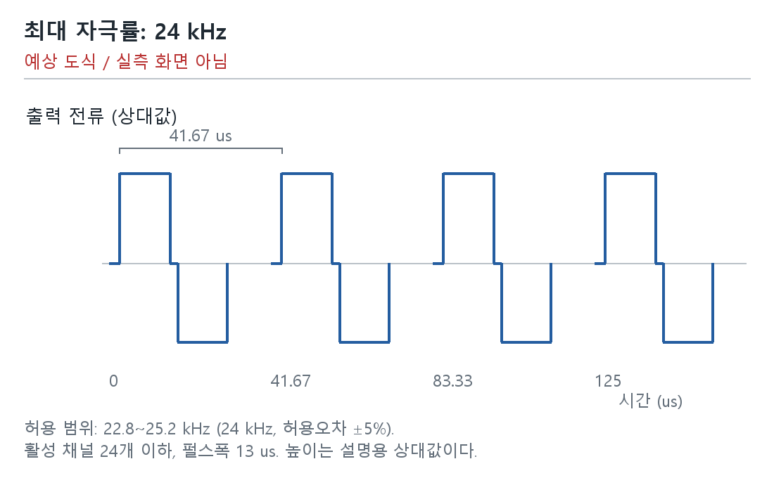

그림 2. 채널별 자극률: 같은 전극의 반복 간격 SW-FW-SYS-Test-ID-2 | 예상 도식 / 실측 화면 아님 | (사진필요) 조건별 8개 채널의 반복 펄스 파형, 채널 식별, 시간축/커서 간격 및 스코프 설정.
 | 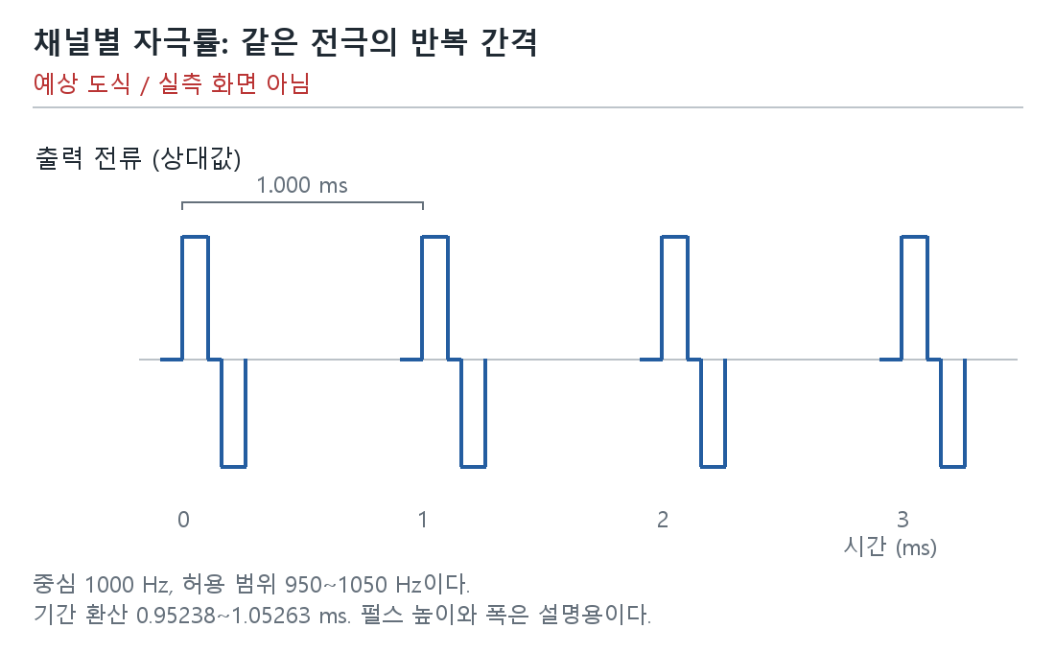

그림 3. 맵의 선행 위상과 실제 자극의 방향 SW-FW-SYS-Test-ID-4 | 예상 도식 / 실측 화면 아님 | (사진필요) 음극/양극 선행 설정별 전극 출력의 첫 위상 파형. 맵, 전극/기준전극, 프로브 극성.
 | 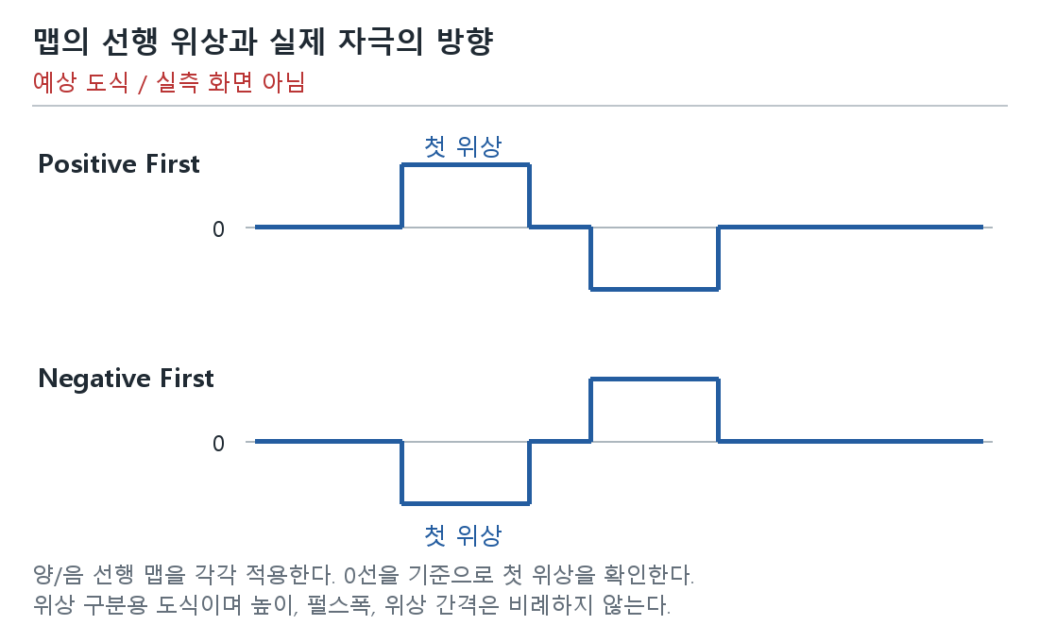

그림 4. 펄스폭: 설정값과 허용 범위 비교 SW-FW-SYS-Test-ID-6 | 예상 도식 / 실측 화면 아님 | (사진필요) 13/25/100/255 us별 전극 출력의 두 위상 파형, 각 위상 폭, 시간축/커서.
 | 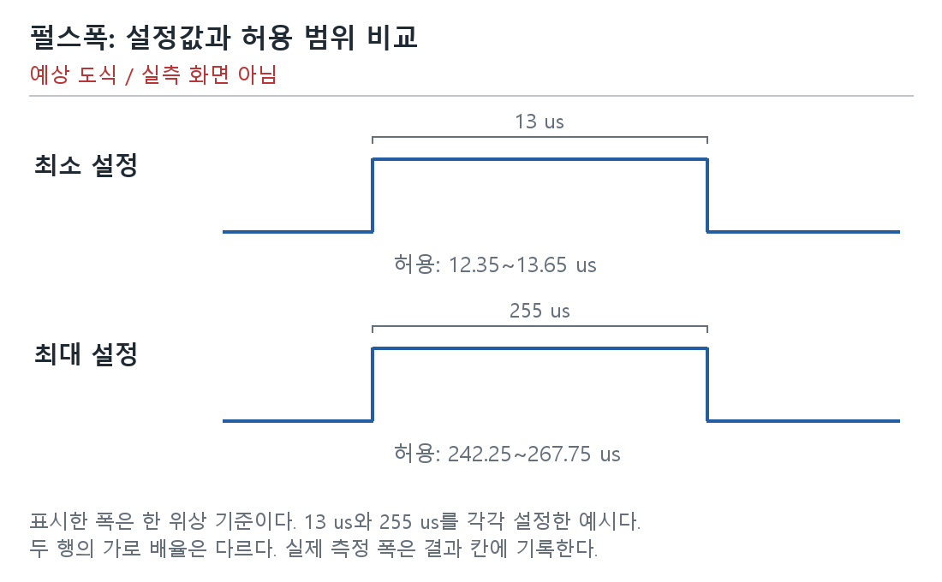

그림 5. NofM: 선택 전극과 실제 출력 순서 SW-FW-SYS-Test-ID-11 | 예상 도식 / 실측 화면 아님 | (사진필요) CIS/N-of-M 맵, 음원과 PBS 용액에 담근 전극별 선택/미선택, 출력 순서 파형. 보조 자료: RAM 벡터/PCM 패킷.
 | 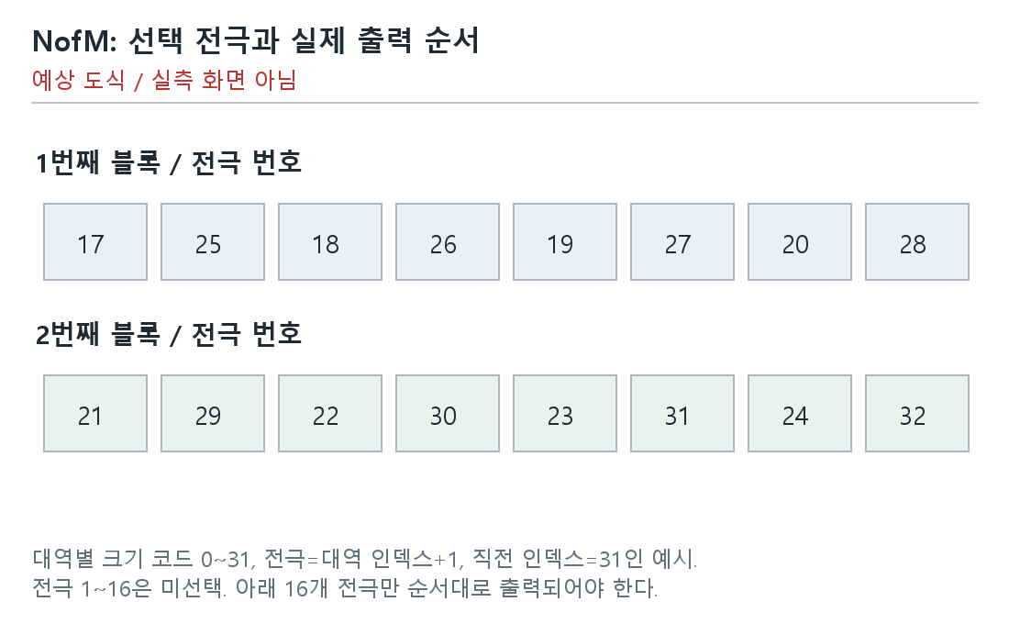

그림 6. 처리 주기와 한 블록의 처리 시간 구분 SW-FW-SYS-Test-ID-12 | 예상 도식 / 실측 화면 아님 | 계측 자료: 연속 타깃 시작 시각, 간격 계산표, 카운터 단위/주파수/분해능/랩어라운드, 대응 RTT 원문.
 | 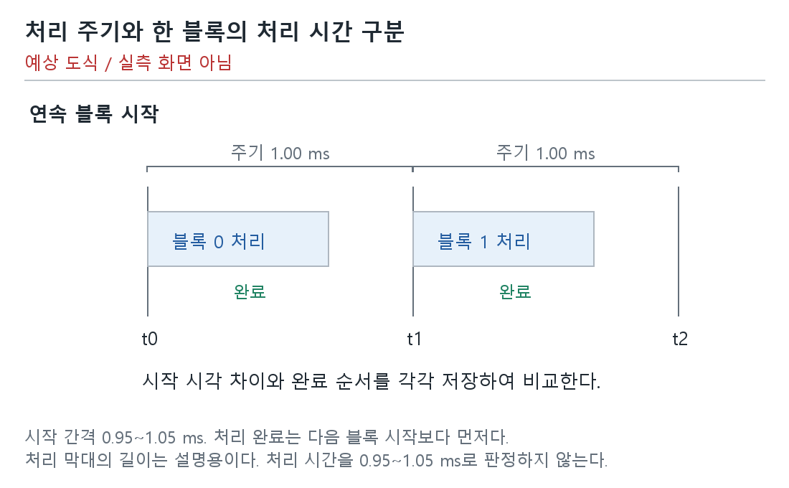

그림 7. 배터리 잔량 경계와 LED 예상 표시 SW-FW-SYS-Test-ID-21 | 예상 도식 / 실측 화면 아님 | (사진필요) 충전 해제/연결, 크래들 열림, 잔량 80/79/10/9%별 LED 사진과 9% 점멸 동영상.
 | 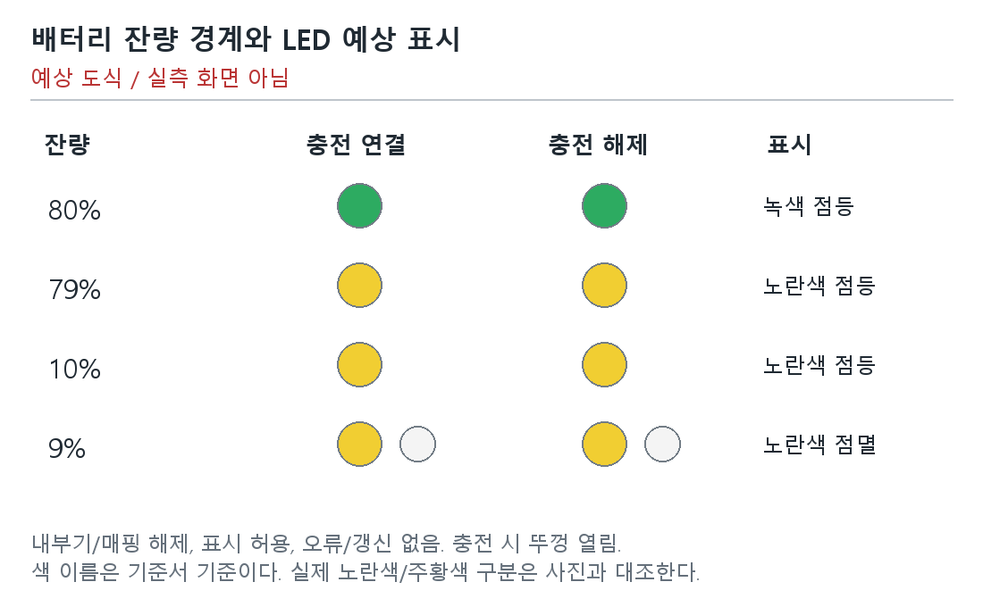

그림 8. 배터리 잔량 경계와 LED 예상 표시 SW-FW-SYS-Test-ID-22 | 예상 도식 / 실측 화면 아님 | (사진필요) 충전 해제/연결 및 잔량 80/79/10/9%별 LED 사진/점멸 동영상.

그림 9. 처리 주기와 한 블록의 처리 시간 구분 SW-FW-SYS-Test-ID-58 | 예상 도식 / 실측 화면 아님 | 계측 자료: 연속 seq/시작 s/완료 e/다음 시작 시각, 주기, 완료 경계 계산표 및 RTT 원문.

그림 10. 배터리 잔량 경계와 LED 예상 표시 SW-FW-SYS-Test-ID-62 | 예상 도식 / 실측 화면 아님 | (사진필요) 충전 해제/연결, 크래들 열림, 잔량 80/79/10/9%별 LED 사진/동영상.

그림 11. 시동/부착: 준비 전 자극 없음 SW-FW-SYS-Test-ID-67 | 예상 도식 / 실측 화면 아님 | (사진필요) 시동 전→준비/연결 중→시동 완료 및 부착 과정의 전극의 자극 파형과 완료 이벤트 시각.
 | 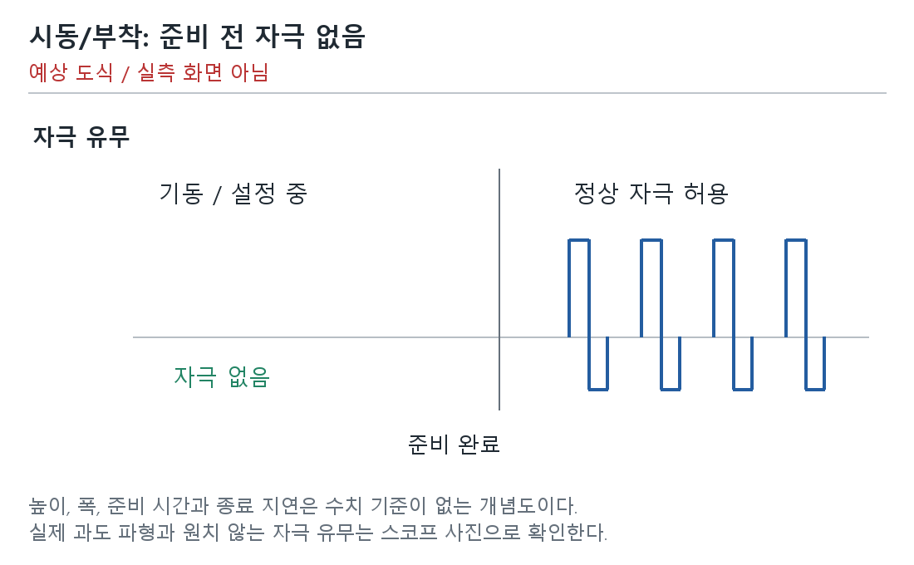

그림 12. 종료/탈착: 출력 종료 후 이상 자극 없음 SW-FW-SYS-Test-ID-68 | 예상 도식 / 실측 화면 아님 | (사진필요) 정상 자극→종료 처리→종료 완료 및 탈착 과정의 전극의 자극 파형과 완료 이벤트 시각.
 | 